全体サマリ
20241222_1222vs大村工業

デバイスID | 選手名 | ポジション | 計測開始（JST） | 計測終了（JST） | 計測時間 (hh:mm:ss) | 走行距離(m) | ZONE別走行距離（m） |  |  |  |  |  | 1分毎走行距離(m) | ハイスピード 距離(m) | %HIR | スプリント回数 (24.00km/h) | スプリント回数 (20.00km/h) | スプリント回数 (18.00km/h) | スプリント 距離(m) (24.00km/h) | スプリント距離(m) (20.00km/h) | スプリント距離(m) (18.00km/h) | 平均速度（km/h） | 今回最高 速度（km/h） | 高強度 エフォート | 加速回数 (3.0m/s^2) | 加速回数 (2.5m/s^2) | 加速回数 (2.0m/s^2) | 加速度max (m/s^2) | 減速回数 (3.0m/s^2) | 減速回数 (2.5m/s^2) | 減速回数 (2.0m/s^2) | 減速度max (m/s^2) | インパクト回数 |  |  |  |  |  | HMLD(m) | HML/min | HMLC | 消費カロリー (速度)
 |  |  |  |  |  |  | -5.4km/h | 5.4km/h-12.6km/h | 12.6km/h-18.0km/h | 18.0km/h-23.4km/h | 23.4km/h-28.8km/h | 28.8km/h- |  |  |  |  |  |  |  |  |  |  |  |  |  |  |  |  |  |  |  |  | 3G-4G | 4G-5G | 5G-6G | 6G-7G | 7G-8G | 8G-
01 | 片山 諒也 | DM | 2024/12/22 14:01:24 | 2024/12/22 15:09:19 | 1:07:54 | 5,120.69 | 1,163.51 | 2,564.59 | 1,073.18 | 287.50 | 31.91 | 0.00 | 89.47 | 269.42 | 5.26% | 2 | 7 | 20 | 27.80 | 84.75 | 269.42 | 5.37 | 25.32 | 176 | 11 | 47 | 113 | 4.17 | 26 | 52 | 110 | -4.62 | 432 | 186 | 82 | 33 | 11 | 11 | 412.20 | 7.20 | 126 | 478.3
02 | 西村 優斗 | DM | 2024/12/22 14:01:24 | 2024/12/22 15:29:12 | 1:27:48 | 7,449.84 | 1,548.98 | 3,724.67 | 1,651.34 | 514.26 | 10.60 | 0.00 | 96.60 | 488.36 | 6.56% | 0 | 13 | 36 | 0.00 | 202.54 | 488.36 | 5.80 | 23.78 | 385 | 20 | 62 | 171 | 4.17 | 19 | 67 | 153 | -4.79 | 659 | 350 | 175 | 96 | 40 | 35 | 635.53 | 8.24 | 184 | 606.2
03 | 柴原 寛太 | DM | 2024/12/22 14:01:24 | 2024/12/22 15:29:12 | 1:27:48 | 7,446.82 | 1,442.18 | 3,731.70 | 1,650.96 | 518.85 | 103.13 | 0.00 | 96.57 | 596.67 | 8.01% | 5 | 22 | 33 | 83.41 | 359.48 | 596.67 | 5.81 | 27.11 | 543 | 13 | 61 | 177 | 4.05 | 13 | 59 | 168 | -4.36 | 727 | 471 | 252 | 110 | 66 | 84 | 718.98 | 9.32 | 157 | 643.5
04 | 福吉 爽生 | MF | 2024/12/22 14:01:24 | 2024/12/22 15:29:12 | 1:27:48 | 9,401.40 | 1,622.88 | 4,143.05 | 2,700.01 | 851.66 | 84.52 | 0.00 | 121.91 | 880.24 | 9.36% | 4 | 23 | 57 | 65.97 | 363.73 | 880.24 | 7.31 | 25.66 | 615 | 16 | 62 | 174 | 3.76 | 25 | 69 | 165 | -4.72 | 981 | 620 | 342 | 130 | 48 | 50 | 1,061.64 | 13.77 | 204 | 645.8
05 | 吉田 悠月 | FW | 2024/12/22 14:01:24 | 2024/12/22 15:29:12 | 1:27:48 | 8,982.02 | 1,630.97 | 4,173.24 | 2,206.51 | 797.83 | 173.84 | 0.00 | 116.47 | 924.60 | 10.29% | 9 | 36 | 56 | 136.08 | 548.64 | 924.60 | 6.99 | 27.73 | 583 | 15 | 65 | 186 | 3.77 | 40 | 98 | 211 | -4.93 | 991 | 513 | 232 | 140 | 66 | 81 | 1,140.99 | 14.80 | 215 | 676.4
06 | 大津 寛太 | FW | 2024/12/22 14:01:24 | 2024/12/22 14:59:07 | 0:57:42 | 5,534.17 | 1,022.81 | 2,634.01 | 1,405.88 | 418.07 | 54.09 | 0.00 | 89.21 | 445.62 | 8.05% | 3 | 13 | 28 | 35.15 | 214.03 | 445.62 | 7.06 | 25.95 | 127 | 15 | 42 | 136 | 3.70 | 17 | 42 | 143 | -4.68 | 320 | 112 | 57 | 15 | 10 | 10 | 548.02 | 8.83 | 118 | 421.5
07 | 大川 琉稀 | MF | 2024/12/22 14:01:24 | 2024/12/22 15:29:12 | 1:27:47 | 8,134.39 | 1,765.94 | 4,674.21 | 1,488.24 | 196.72 | 9.28 | 0.00 | 105.48 | 178.39 | 2.19% | 0 | 3 | 17 | 0.00 | 51.40 | 178.39 | 6.33 | 24.11 | 711 | 8 | 37 | 127 | 3.41 | 22 | 46 | 140 | -4.57 | 989 | 749 | 398 | 173 | 51 | 59 | 292.98 | 3.80 | 109 | 611.1
08 | 林田 一護 | DM | 2024/12/22 14:01:24 | 2024/12/22 15:29:12 | 1:27:48 | 6,828.09 | 1,358.96 | 3,543.98 | 1,528.84 | 396.32 | 0.00 | 0.00 | 88.54 | 346.52 | 5.07% | 0 | 12 | 26 | 0.00 | 121.61 | 346.52 | 5.32 | 22.60 | 518 | 15 | 60 | 168 | 4.38 | 13 | 51 | 180 | -4.23 | 881 | 535 | 266 | 108 | 55 | 61 | 482.00 | 6.25 | 161 | 624.9
09 | 深堀 龍 | FW | 2024/12/22 14:01:24 | 2024/12/22 14:59:07 | 0:57:43 | 5,850.17 | 1,005.60 | 2,965.95 | 1,373.59 | 457.14 | 48.67 | 0.00 | 94.31 | 461.91 | 7.90% | 2 | 14 | 33 | 18.13 | 223.91 | 461.91 | 7.44 | 25.43 | 284 | 15 | 53 | 139 | 4.43 | 26 | 67 | 149 | -4.56 | 471 | 217 | 133 | 55 | 27 | 26 | 613.31 | 9.89 | 163 | 421.8
10 | 中村 莉士 | MF | 2024/12/22 14:01:24 | 2024/12/22 15:29:12 | 1:27:48 | 8,375.20 | 1,476.04 | 4,007.13 | 2,105.76 | 665.80 | 120.55 | 0.00 | 108.60 | 729.18 | 8.71% | 5 | 24 | 49 | 58.21 | 361.42 | 729.18 | 6.54 | 26.62 | 914 | 29 | 86 | 213 | 4.03 | 45 | 109 | 255 | -4.52 | 835 | 718 | 406 | 195 | 99 | 135 | 963.85 | 12.50 | 255 | 613.0
12 | 山口 惺也 | FW | 2024/12/22 14:59:07 | 2024/12/22 15:29:12 | 0:30:05 | 3,198.17 | 401.57 | 1,628.99 | 809.54 | 291.15 | 66.92 | 0.00 | 106.31 | 339.30 | 10.61% | 4 | 12 | 21 | 54.84 | 211.46 | 339.30 | 6.38 | 26.49 | 298 | 4 | 26 | 77 | 3.13 | 7 | 34 | 98 | -3.66 | 369 | 245 | 152 | 69 | 29 | 33 | 399.62 | 13.28 | 87 | 253.2
14 | 吉田 悠真 | FW | 2024/12/22 14:59:07 | 2024/12/22 15:29:12 | 0:30:05 | 3,141.62 | 432.89 | 1,420.92 | 853.51 | 306.92 | 127.37 | 0.00 | 104.43 | 417.79 | 13.30% | 7 | 14 | 18 | 105.97 | 290.71 | 417.79 | 6.27 | 28.42 | 158 | 8 | 27 | 62 | 3.92 | 12 | 30 | 66 | -3.81 | 313 | 179 | 83 | 27 | 10 | 11 | 494.90 | 16.45 | 74 | 247.2

1222vs大村工業前半
デバイスID | 選手名 | ポジション | 計測開始（JST） | 計測終了（JST） | 計測時間 (hh:mm:ss) | 走行距離(m) | ZONE別走行距離（m） |  |  |  |  |  | 1分毎走行距離(m) | ハイスピード 距離(m) | %HIR | スプリント回数 (24.00km/h) | スプリント回数 (20.00km/h) | スプリント回数 (18.00km/h) | スプリント 距離(m) (24.00km/h) | スプリント距離(m) (20.00km/h) | スプリント距離(m) (18.00km/h) | 平均速度（km/h） | 今回最高 速度（km/h） | 高強度 エフォート | 加速回数 (3.0m/s^2) | 加速回数 (2.5m/s^2) | 加速回数 (2.0m/s^2) | 加速度max (m/s^2) | 減速回数 (3.0m/s^2) | 減速回数 (2.5m/s^2) | 減速回数 (2.0m/s^2) | 減速度max (m/s^2) | インパクト回数 |  |  |  |  |  | HMLD(m) | HML/min | HMLC | 消費カロリー (速度)
 |  |  |  |  |  |  | -5.4km/h | 5.4km/h-12.6km/h | 12.6km/h-18.0km/h | 18.0km/h-23.4km/h | 23.4km/h-28.8km/h | 28.8km/h- |  |  |  |  |  |  |  |  |  |  |  |  |  |  |  |  |  |  |  |  | 3G-4G | 4G-5G | 5G-6G | 6G-7G | 7G-8G | 8G-
01 | 片山 諒也 | DM | 2024/12/22 14:01:24 | 2024/12/22 14:38:00 | 0:36:36 | 3,402.14 | 808.99 | 1,674.61 | 727.44 | 170.24 | 20.85 | 0.00 | 92.95 | 155.50 | 4.57% | 1 | 4 | 13 | 18.12 | 49.95 | 155.50 | 5.58 | 25.32 | 118 | 8 | 34 | 80 | 4.17 | 21 | 37 | 76 | -4.62 | 297 | 132 | 53 | 20 | 7 | 8 | 263.25 | 7.19 | 86 | 306.3
02 | 西村 優斗 | DM | 2024/12/22 14:01:24 | 2024/12/22 14:38:00 | 0:36:36 | 3,610.33 | 782.07 | 1,756.94 | 866.69 | 204.63 | 0.00 | 0.00 | 98.64 | 175.16 | 4.85% | 0 | 4 | 15 | 0.00 | 31.38 | 175.16 | 5.92 | 21.64 | 162 | 11 | 37 | 80 | 4.17 | 8 | 30 | 71 | -4.79 | 312 | 162 | 69 | 44 | 18 | 12 | 257.87 | 7.05 | 99 | 273.7
...
1222vs大村工業後半
05 | 吉田 悠月 | FW | 2024/12/22 14:48:41 | 2024/12/22 15:29:12 | 0:40:31 | 4,578.66 | 852.69 | 2,177.31 | 1,034.76 | 427.01 | 87.26
06 | 大津 寛太 | FW | 2024/12/22 14:48:41 | 2024/12/22 14:59:07 | 0:10:26 | 1,223.82 | 254.42 | 555.59 | 315.96 | 73.47 | 25.06
07 | 大川 琉稀 | MF | 2024/12/22 14:48:41 | 2024/12/22 15:29:12 | 0:40:31 | 4,087.71 | 847.67 | 2,372.95 | 802.41 | 55.40 | 9.28
08 | 林田 一護 | DM | 2024/12/22 14:48:41 | 2024/12/22 15:29:12 | 0:40:31 | 3,488.18 | 701.79 | 1,829.44 | 722.99 | 233.96 | 0.00
09 | 深堀 龍 | FW | 2024/12/22 14:48:41 | 2024/12/22 14:59:07 | 0:10:26 | 1,314.58 | 231.54 | 658.40 | 320.05 | 98.85 | 6.51
10 | 中村 莉士 | MF | 2024/12/22 14:48:41 | 2024/12/22 15:29:12 | 0:40:31 | 4,164.39 | 708.63 | 2,013.09 | 1,063.72 | 289.71 | 89.31
12 | 山口 惺也 | FW | 2024/12/22 14:59:07 | 2024/12/22 15:29:12 | 0:30:05 | 3,198.17 | 401.57 | 1,628.99 | 809.54 | 291.15 | 66.92
14 | 吉田 悠真 | FW | 2024/12/22 14:59:07 | 2024/12/22 15:29:12 | 0:30:05 | 3,141.62 | 432.89 | 1,420.92 | 853.51 | 306.92 | 127.37

1222vs大村工業前半 平均ポジション |  |  |  |  | 1222vs大村工業後半 平均ポジション
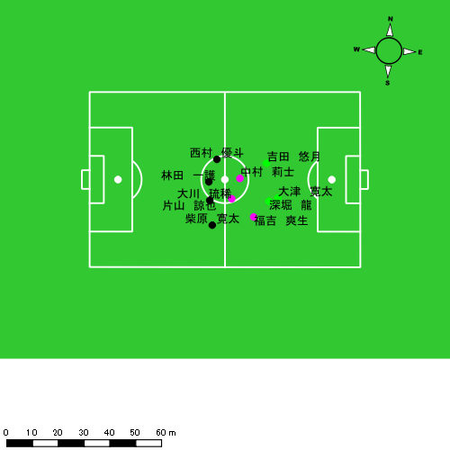 |  |  |  |  | 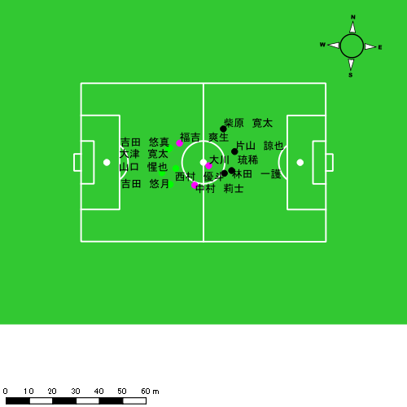

スプリント回数とハイスピード距離、加減速回数について
スプリント回数1…24.00km/hを超えた回数
スプリント回数2…20.00km/hを超えた回数
スプリント回数3…18.00km/hを超えた回数
ハイスピード距離…18.00km/hを超えた状態での移動距離
加減速回数…加速度が3.0m/s^2を超えて加速または減速した回数
加減速回数2…加速度が2.5m/s^2を超えて加速または減速した回数
加減速回数3…加速度が2.0m/s^2を超えて加速または減速した回数
前後バランス…プラス～前傾姿勢, マイナス～後傾姿勢
...

全体走行グラフ
速度ゾーングラフ

 | -5.4km/h | 5.4km/h-12.6km/h | 12.6km/h-18.0km/h | 18.0km/h-23.4km/h | 23.4km/h-28.8km/h | 28.8km/h-
片山 諒也 | 1,163.51 | 2,564.59 | 1,073.18 | 287.50 | 31.91 | 0.00
西村 優斗 | 1,548.98 | 3,724.67 | 1,651.34 | 514.26 | 10.60 | 0.00
柴原 寛太 | 1,442.18 | 3,731.70 | 1,650.96 | 518.85 | 103.13 | 0.00
福吉 爽生 | 1,622.88 | 4,143.05 | 2,700.01 | 851.66 | 84.52 | 0.00
吉田 悠月 | 1,630.97 | 4,173.24 | 2,206.51 | 797.83 | 173.84 | 0.00
大津 寛太 | 1,022.81 | 2,634.01 | 1,405.88 | 418.07 | 54.09 | 0.00
大川 琉稀 | 1,765.94 | 4,674.21 | 1,488.24 | 196.72 | 9.28 | 0.00
林田 一護 | 1,358.96 | 3,543.98 | 1,528.84 | 396.32 | 0.00 | 0.00
深堀 龍 | 1,005.60 | 2,965.95 | 1,373.59 | 457.14 | 48.67 | 0.00
中村 莉士 | 1,476.04 | 4,007.13 | 2,105.76 | 665.80 | 120.55 | 0.00
山口 惺也 | 401.57 | 1,628.99 | 809.54 | 291.15 | 66.92 | 0.00
吉田 悠真 | 432.89 | 1,420.92 | 853.51 | 306.92 | 127.37 | 0.00

速度ゾーン（時間割合, セッション別）
速度ゾーン（時間割合詳細）
 | ZONE1 | ZONE2 | ZONE3 | ZONE4 | ZONE5 | ZONE6
1222vs大村工業前半 | 48.52% | 38.43% | 10.56% | 2.28% | 0.21% | 0.00% | 1222vs大村工業前半 0 - 15 | 46.40% | 40.25% | 11.00% | 2.21% | 0.13% | 0.00%
1222vs大村工業後半 | 52.60% | 35.17% | 9.66% | 2.27% | 0.31% | 0.00% | 15 - 30 | 48.88% | 38.33% | 10.13% | 2.36% | 0.31% | 0.00%
 |  |  |  |  |  |  | 30 - | 52.50% | 34.53% | 10.52% | 2.27% | 0.18% | 0.00%
 |  |  |  |  |  |  | 1222vs大村工業後半 0 - 15 | 43.86% | 43.09% | 10.24% | 2.57% | 0.24% | 0.00%
 |  |  |  |  |  |  | 15 - 30 | 56.25% | 31.84% | 9.37% | 2.20% | 0.34% | 0.00%
 |  |  |  |  |  |  | 30 - | 61.00% | 27.56% | 9.16% | 1.89% | 0.39% | 0.00%

合計 / 走行距離
平均 / 走行距離
1222vs大村工業前半 0 - 15 | 16877.59 | 1492.41 | 1798.08 | 1837.90 | 1021.68 | 67.86 | 100.98 | 149.10 | 5.87% | 4.46% | 5.42% | 8.18% | 112.52 | 99.49 | 119.87 | 122.53 | 6.81 | 4.52 | 6.73 | 9.94 | 4 | 0.5 | 0 | 0.66666666667 | 65.88 | 5.92 | 0.00 | 14.07
15 - 30 | 16535.25 | 1392.65 | 1796.08 | 1858.81 | 1290.90 | 88.16 | 154.98 | 157.77 | 7.64% | 6.27% | 8.64% | 8.47% | 110.24 | 92.84 | 119.74 | 123.92 | 8.61 | 5.88 | 10.33 | 10.52 | 11 | 0.75 | 1 | 1.6666666667 | 139.72 | 12.63 | 13.43 | 16.30
30 - | 6754.06 | 612.49 | 715.44 | 719.26 | 489.64 | 31.53 | 46.83 | 74.34 | 7.10% | 5.15% | 6.41% | 10.39% | 102.33 | 92.80 | 108.40 | 108.98 | 7.42 | 4.78 | 7.10 | 11.26 | 2 | 0 | 0.33333333333 | 0.33333333333 | 35.80 | 0.00 | 7.07 | 4.86
1222vs大村工業後半 0 - 15 | 17491.14 | 1576.63 | 1839.25 | 1888.96 | 1355.29 | 104.73 | 107.05 | 205.07 | 8.14% | 6.50% | 5.65% | 10.95% | 118.51 | 105.11 | 122.62 | 126.77 | 10.00 | 6.98 | 7.14 | 14.14 | 7 | 0 | 0 | 2.3333333333 | 89.76 | 0.00 | 0.00 | 29.92
15 - 30 | 13506.93 | 1309.33 | 1532.84 | 897.73 | 1199.04 | 132.27 | 111.22 | 83.78 | 7.61% | 10.56% | 7.13% | 5.55% | 78.36 | 83.61 | 102.19 | 59.85 | 7.09 | 8.72 | 7.41 | 5.59 | 9 | 0.59249506254 | 0.66666666667 | 1 | 126.89 | 10.96 | 4.61 | 15.21
30 - | 8285.84 | 708.71 | 953.71 | 1099.53 | 721.45 | 28.44 | 74.88 | 137.17 | 8.05% | 4.08% | 7.65% | 12.42% | 87.54 | 67.39 | 90.69 | 104.55 | 7.62 | 2.70 | 7.12 | 13.04 | 8 | 0 | 1 | 1.6666666667 | 127.52 | 0.00 | 16.28 | 26.22

合計 / ハイスピード距離
平均 / ハイスピード距離

平均 / %HIR
平均 / %HIR

平均 / １分毎走行距離
平均 / １分毎走行距離

平均 / １分毎ハイスピード距離
平均 / １分毎ハイスピード距離

合計 / スプリント回数
平均 / スプリント回数

合計 / スプリント距離
平均 / スプリント距離

片山 諒也
...
 | 計測開始（JST） | 計測終了（JST） | ディフェンディング サード | ミドル サード | アタッキング サード |  | ZONE1 (m, hh:mm:ss) |  | ZONE2 (m, hh:mm:ss) |  | ZONE3 (m, hh:mm:ss) |  | ZONE4 (m, hh:mm:ss) |  | ZONE5 (m, hh:mm:ss) |  | ZONE6 (m, hh:mm:ss) |  | 合計
片山 諒也 |  |  |  |  |  |  | -5.4km/h |  | 5.4km/h-12.6km/h |  | 12.6km/h-18.0km/h |  | 18.0km/h-23.4km/h |  | 23.4km/h-28.8km/h |  | 28.8km/h-
1222vs大村工業前半 | 2024/12/22 14:01:24 - 2024/12/22 14:16:23 |  | 18.63% | 68.37% | 13.01% | 1222vs大村工業前半 0 - 15 | 313.73 | 0:08:23 | 725.79 | 0:05:13 | 284.40 | 0:01:08 | 85.66 | 0:00:16 | 0.00 | 0:00:00 | 0.00 | 0:00:00 | 1,409.57
 | 2024/12/22 14:16:24 - 2024/12/22 14:31:23 |  | 35.79% | 64.21% | 0.00% | 15 - 30 | 358.99 | 0:09:08 | 638.11 | 0:04:33 | 274.01 | 0:01:06 | 55.12 | 0:00:10 | 20.85 | 0:00:03 | 0.00 | 0:00:00 | 1,347.08
 | 2024/12/22 14:31:24 - 2024/12/22 14:37:59 |  | 6.91% | 62.83% | 30.25% | 30 - | 136.27 | 0:03:37 | 310.72 | 0:02:13 | 169.03 | 0:00:40 | 29.46 | 0:00:06 | 0.00 | 0:00:00 | 0.00 | 0:00:00 | 645.49
1222vs大村工業後半 | 2024/12/22 14:48:41 - 2024/12/22 15:03:40 |  | 44.85% | 50.90% | 4.25% | 1222vs大村工業後半 0 - 15 | 269.47 | 0:08:31 | 711.03 | 0:05:02 | 296.37 | 0:01:11 | 82.28 | 0:00:15 | 0.00 | 0:00:00 | 0.00 | 0:00:00 | 1,359.15
 | 2024/12/22 15:03:41 - 2024/12/22 15:09:18 |  | 35.92% | 50.34% | 13.74% | 15 - 30 | 85.05 | 0:04:01 | 178.94 | 0:01:17 | 49.37 | 0:00:12 | 34.98 | 0:00:06 | 11.06 | 0:00:02 | 0.00 | 0:00:00 | 359.40
 |  |  |  |  |  |  | 1,163.51 | 0:33:40 | 2,564.59 | 0:18:19 | 1,073.18 | 0:04:17 | 287.50 | 0:00:53 | 31.91 | 0:00:05 | 0.00 | 0:00:00 | 5,120.69

速度ゾーン（時間割合）グラフ
速度ゾーン（時間割合, セッション別）
速度ゾーン（時間割合詳細）
ZONE1 | ZONE2 | ZONE3 | ZONE4 | ZONE5 | ZONE6 | 1222vs大村工業前半 | 57.75% | 32.75% | 7.93% | 1.43% | 0.14% | 0.00% | 1222vs大村工業前半 0 - 15 | 55.91% | 34.75% | 7.58% | 1.76% | 0.00% | 0.00%
0:33:40 | 0:18:19 | 0:04:17 | 0:00:53 | 0:00:05 | 0:00:00 | 1222vs大村工業後半 | 60.73% | 30.68% | 6.72% | 1.74% | 0.13% | 0.00% | 15 - 30 | 60.87% | 30.36% | 7.33% | 1.11% | 0.33% | 0.00%
 |  |  |  |  |  |  |  |  |  |  |  |  | 30 - | 54.85% | 33.64% | 10.10% | 1.41% | 0.00% | 0.00%
 |  |  |  |  |  |  |  |  |  |  |  |  | 1222vs大村工業後半 0 - 15 | 56.78% | 33.60% | 7.93% | 1.69% | 0.00% | 0.00%
 |  |  |  |  |  |  |  |  |  |  |  |  | 15 - 30 | 71.24% | 22.90% | 3.49% | 1.89% | 0.47% | 0.00%

1分毎走行距離
1分毎ハイスピード距離
速度ゾーングラフ
1222vs大村工業前半 0 - 15 | 93.971411145 | 4.044395603
15 - 30 | 89.783452583 | 4.5660783612
30 - | 97.801042137 | 3.9916612019
1222vs大村工業後半 0 - 15 | 90.609952337 | 4.5255522736
15 - 30 | 63.752096434 | 8.1721120626

少ない 出現率 多い
少ない 出現率 多い
少ない 出現率 多い
少ない 出現率 多い
1222vs大村工業前半 平均ポジション |  |  |  |  | 1222vs大村工業前半 ハイスピードゾーン |  |  |  |  |  |  | 1222vs大村工業前半 スプリントゾーン1 |  |  |  |  |  |  | 1222vs大村工業前半 スプリントゾーン2 | 1222vs大村工業前半 スプリントゾーン3
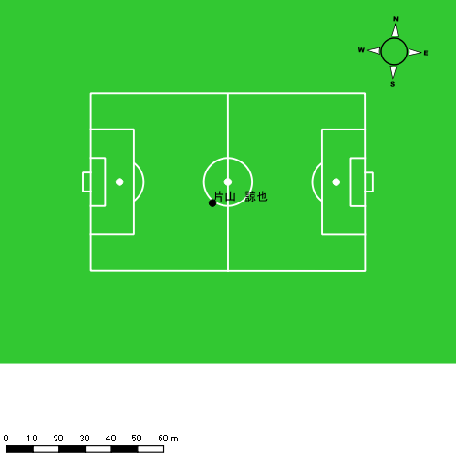 |  |  |  |  | 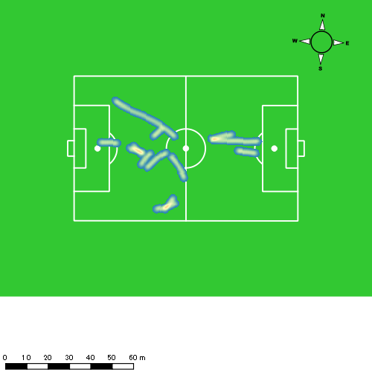 |  |  |  |  |  |  | 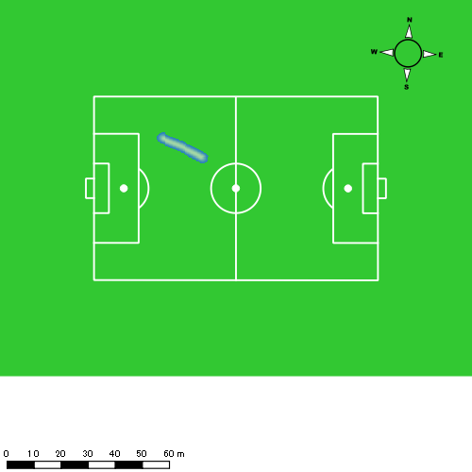 |  |  |  |  |  |  | 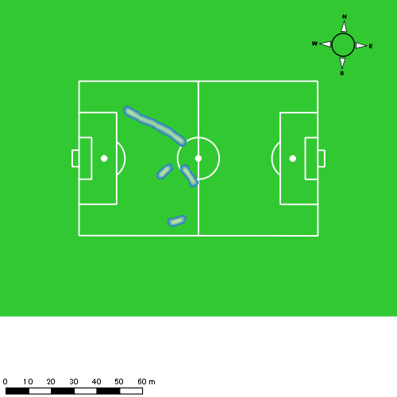
1222vs大村工業後半 平均ポジション |  |  |  |  | 1222vs大村工業後半 ハイスピードゾーン |  |  |  |  |  |  | 1222vs大村工業後半 スプリントゾーン1 |  |  |  |  |  |  | 1222vs大村工業後半 スプリントゾーン2 | 1222vs大村工業後半 スプリントゾーン3
少ない 出現率 多い
少ない 出現率 多い
少ない 出現率 多い
少ない 出現率 多い
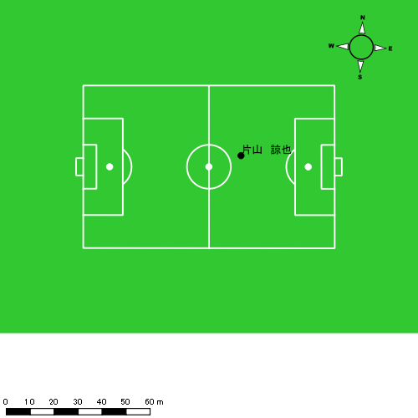 |  |  |  |  | 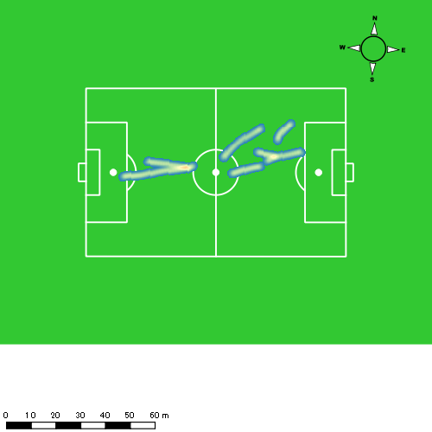 |  |  |  |  |  |  | 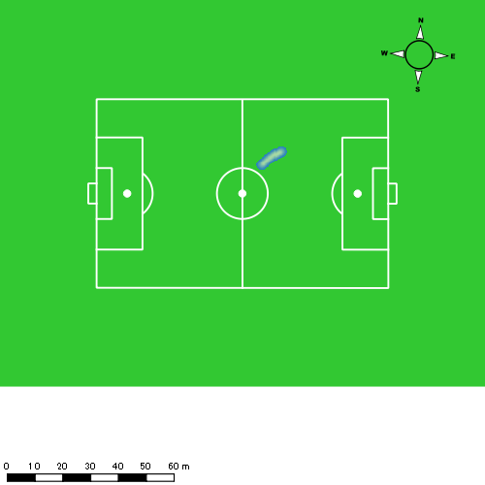 |  |  |  |  |  |  | 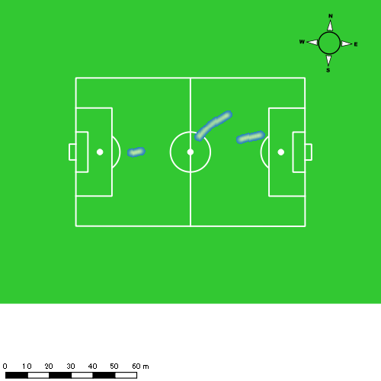

西村 優斗
...
 | 計測開始（JST） | 計測終了（JST） | ディフェンディング サード | ミドル サード | アタッキング サード |  | ZONE1 (m, hh:mm:ss) |  | ZONE2 (m, hh:mm:ss) |  | ZONE3 (m, hh:mm:ss) |  | ZONE4 (m, hh:mm:ss) |  | ZONE5 (m, hh:mm:ss) |  | ZONE6 (m, hh:mm:ss) |  | 合計
西村 優斗 |  |  |  |  |  |  | -5.4km/h |  | 5.4km/h-12.6km/h |  | 12.6km/h-18.0km/h |  | 18.0km/h-23.4km/h |  | 23.4km/h-28.8km/h |  | 28.8km/h-
1222vs大村工業前半 | 2024/12/22 14:01:24 - 2024/12/22 14:16:23 |  | 14.64% | 70.98% | 14.38% | 1222vs大村工業前半 0 - 15 | 292.51 | 0:07:37 | 788.35 | 0:05:37 | 372.69 | 0:01:29 | 88.84 | 0:00:17 | 0.00 | 0:00:00 | 0.00 | 0:00:00 | 1,542.40
 | 2024/12/22 14:16:24 - 2024/12/22 14:31:23 |  | 32.72% | 66.90% | 0.38% | 15 - 30 | 380.83 | 0:08:35 | 679.10 | 0:04:58 | 312.91 | 0:01:16 | 62.37 | 0:00:12 | 0.00 | 0:00:00 | 0.00 | 0:00:00 | 1,435.21
 | 2024/12/22 14:31:24 - 2024/12/22 14:37:59 |  | 6.65% | 67.41% | 25.94% | 30 - | 108.72 | 0:03:34 | 289.49 | 0:02:10 | 181.09 | 0:00:42 | 53.42 | 0:00:10 | 0.00 | 0:00:00 | 0.00 | 0:00:00 | 632.72
1222vs大村工業後半 | 2024/12/22 14:48:41 - 2024/12/22 15:03:40 |  | 32.84% | 60.98% | 6.19% | 1222vs大村工業後半 0 - 15 | 279.92 | 0:06:28 | 947.60 | 0:06:42 | 367.93 | 0:01:30 | 112.39 | 0:00:20 | 4.03 | 0:00:01 | 0.00 | 0:00:00 | 1,711.88
 | 2024/12/22 15:03:41 - 2024/12/22 15:18:40 |  | 30.12% | 55.34% | 14.54% | 15 - 30 | 292.62 | 0:08:19 | 654.40 | 0:05:00 | 289.80 | 0:01:10 | 172.99 | 0:00:30 | 6.57 | 0:00:01 | 0.00 | 0:00:00 | 1,416.37
 | 2024/12/22 15:18:41 - 2024/12/22 15:29:11 |  | 23.30% | 76.70% | 0.00% | 30 - | 194.37 | 0:07:14 | 365.73 | 0:02:41 | 126.91 | 0:00:31 | 24.25 | 0:00:04 | 0.00 | 0:00:00 | 0.00 | 0:00:00 | 711.26
 |  |  |  |  |  |  | 1,548.98 | 0:41:46 | 3,724.67 | 0:27:09 | 1,651.34 | 0:06:38 | 514.26 | 0:01:33 | 10.60 | 0:00:02 | 0.00 | 0:00:00 | 7,449.84

速度ゾーン（時間割合）グラフ
速度ゾーン（時間割合, セッション別）
速度ゾーン（時間割合詳細）
ZONE1 | ZONE2 | ZONE3 | ZONE4 | ZONE5 | ZONE6 | 1222vs大村工業前半 | 53.98% | 34.84% | 9.43% | 1.75% | 0.00% | 0.00% | 1222vs大村工業前半 0 - 15 | 50.74% | 37.50% | 9.91% | 1.84% | 0.00% | 0.00%
0:41:46 | 0:27:09 | 0:06:38 | 0:01:33 | 0:00:02 | 0:00:00 | 1222vs大村工業後半 | 54.32% | 35.52% | 7.84% | 2.25% | 0.07% | 0.00% | 15 - 30 | 57.20% | 33.11% | 8.40% | 1.29% | 0.00% | 0.00%
 |  |  |  |  |  |  |  |  |  |  |  |  | 30 - | 54.04% | 32.73% | 10.66% | 2.58% | 0.00% | 0.00%
 |  |  |  |  |  |  |  |  |  |  |  |  | 1222vs大村工業後半 0 - 15 | 43.07% | 44.67% | 9.96% | 2.24% | 0.07% | 0.00%
 |  |  |  |  |  |  |  |  |  |  |  |  | 15 - 30 | 55.44% | 33.36% | 7.73% | 3.36% | 0.11% | 0.00%
 |  |  |  |  |  |  |  |  |  |  |  |  | 30 - | 68.78% | 25.58% | 4.98% | 0.67% | 0.00% | 0.00%

1分毎走行距離
1分毎ハイスピード距離
速度ゾーングラフ
1222vs大村工業前半 0 - 15 | 102.82640298 | 4.7345247193
15 - 30 | 95.666847572 | 3.6885891704
30 - | 95.866862853 | 7.3952464198
1222vs大村工業後半 0 - 15 | 114.12520937 | 7.627692355
15 - 30 | 94.411300989 | 11.635806982
30 - | 67.613172117 | 2.3058115164

少ない 出現率 多い
少ない 出現率 多い
少ない 出現率 多い
1222vs大村工業前半 平均ポジション |  |  |  |  | 1222vs大村工業前半 ハイスピードゾーン |  |  |  |  |  |  | 1222vs大村工業前半 スプリントゾーン2 |  |  |  |  |  |  | 1222vs大村工業前半 スプリントゾーン3
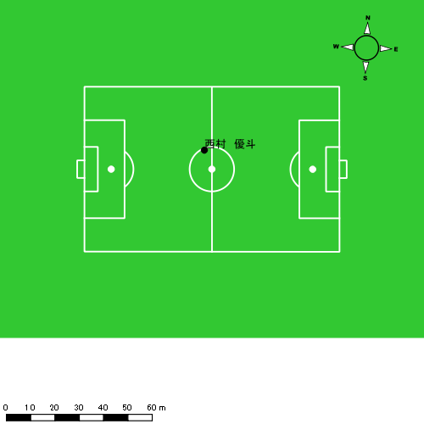 |  |  |  |  | 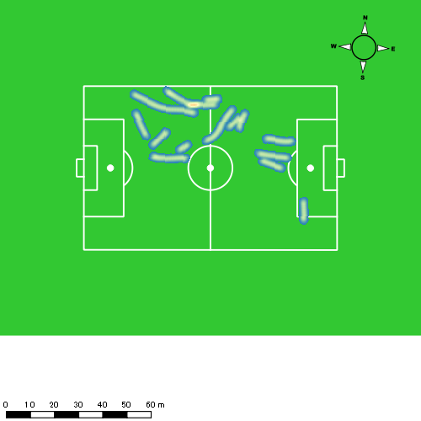
1222vs大村工業後半 平均ポジション |  |  |  |  | 1222vs大村工業後半 ハイスピードゾーン |  |  |  |  |  |  | 1222vs大村工業後半 スプリントゾーン2 |  |  |  |  |  |  | 1222vs大村工業後半 スプリントゾーン3
少ない 出現率 多い
少ない 出現率 多い
少ない 出現率 多い
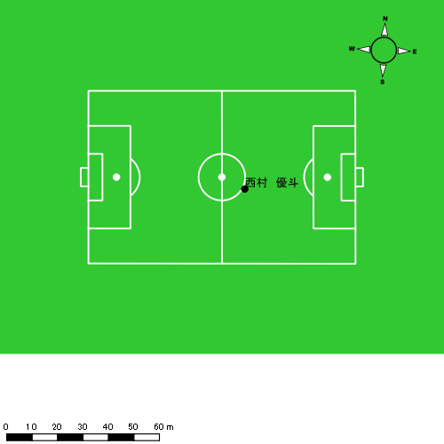 |  |  |  |  | 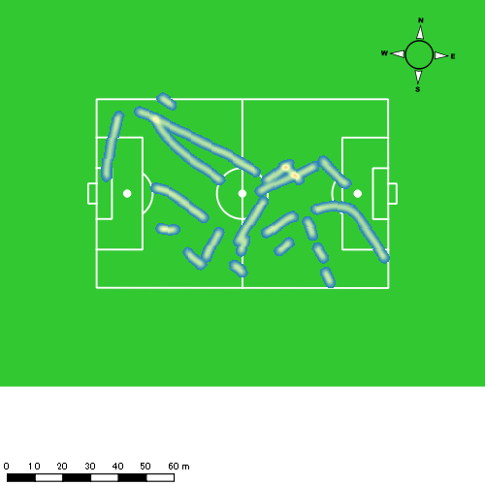 |  |  |  |  |  |  | 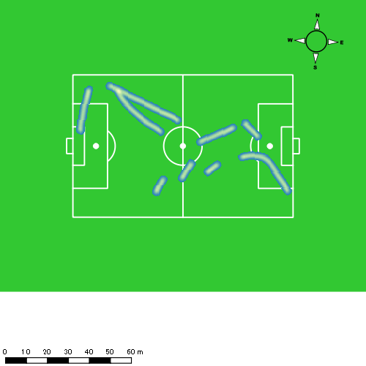

柴原 寛太
...
 | 計測開始（JST） | 計測終了（JST） | ディフェンディング サード | ミドル サード | アタッキング サード |  | ZONE1 (m, hh:mm:ss) |  | ZONE2 (m, hh:mm:ss) |  | ZONE3 (m, hh:mm:ss) |  | ZONE4 (m, hh:mm:ss) |  | ZONE5 (m, hh:mm:ss) |  | ZONE6 (m, hh:mm:ss) |  | 合計
柴原 寛太 |  |  |  |  |  |  | -5.4km/h |  | 5.4km/h-12.6km/h |  | 12.6km/h-18.0km/h |  | 18.0km/h-23.4km/h |  | 23.4km/h-28.8km/h |  | 28.8km/h-
1222vs大村工業前半 | 2024/12/22 14:01:24 - 2024/12/22 14:16:23 |  | 16.17% | 80.21% | 3.62% | 1222vs大村工業前半 0 - 15 | 204.22 | 0:07:05 | 855.60 | 0:05:54 | 408.21 | 0:01:40 | 99.64 | 0:00:18 | 26.18 | 0:00:04 | 0.00 | 0:00:00 | 1,593.86
 | 2024/12/22 14:16:24 - 2024/12/22 14:31:23 |  | 37.17% | 60.69% | 2.15% | 15 - 30 | 310.81 | 0:08:06 | 750.55 | 0:05:11 | 322.10 | 0:01:19 | 106.31 | 0:00:19 | 37.81 | 0:00:05 | 0.00 | 0:00:00 | 1,527.58
 | 2024/12/22 14:31:24 - 2024/12/22 14:37:59 |  | 7.29% | 92.71% | 0.00% | 30 - | 117.76 | 0:04:13 | 238.87 | 0:01:45 | 129.39 | 0:00:31 | 31.30 | 0:00:06 | 0.00 | 0:00:00 | 0.00 | 0:00:00 | 517.32
1222vs大村工業後半 | 2024/12/22 14:48:41 - 2024/12/22 15:03:40 |  | 41.19% | 54.95% | 3.86% | 1222vs大村工業後半 0 - 15 | 320.29 | 0:07:00 | 893.93 | 0:06:15 | 304.79 | 0:01:12 | 181.71 | 0:00:32 | 0.00 | 0:00:00 | 0.00 | 0:00:00 | 1,700.72
 | 2024/12/22 15:03:41 - 2024/12/22 15:18:40 |  | 17.97% | 78.63% | 3.40% | 15 - 30 | 318.63 | 0:09:07 | 594.41 | 0:04:19 | 306.88 | 0:01:15 | 73.82 | 0:00:13 | 39.14 | 0:00:06 | 0.00 | 0:00:00 | 1,332.87
 | 2024/12/22 15:18:41 - 2024/12/22 15:29:11 |  | 21.05% | 78.53% | 0.41% | 30 - | 170.48 | 0:06:59 | 398.33 | 0:02:44 | 179.59 | 0:00:43 | 26.06 | 0:00:05 | 0.00 | 0:00:00 | 0.00 | 0:00:00 | 774.47
 |  |  |  |  |  |  | 1,442.18 | 0:42:30 | 3,731.70 | 0:26:09 | 1,650.96 | 0:06:41 | 518.85 | 0:01:32 | 103.13 | 0:00:15 | 0.00 | 0:00:00 | 7,446.82

速度ゾーン（時間割合）グラフ
速度ゾーン（時間割合, セッション別）
速度ゾーン（時間割合詳細）
ZONE1 | ZONE2 | ZONE3 | ZONE4 | ZONE5 | ZONE6 | 1222vs大村工業前半 | 52.99% | 35.09% | 9.56% | 1.93% | 0.42% | 0.00% | 1222vs大村工業前半 0 - 15 | 47.19% | 39.32% | 11.11% | 1.96% | 0.42% | 0.00%
0:42:30 | 0:26:09 | 0:06:41 | 0:01:32 | 0:00:15 | 0:00:00 | 1222vs大村工業後半 | 57.03% | 32.84% | 7.87% | 2.03% | 0.23% | 0.00% | 15 - 30 | 53.96% | 34.60% | 8.73% | 2.11% | 0.60% | 0.00%
 |  |  |  |  |  |  |  |  |  |  |  |  | 30 - | 63.99% | 26.62% | 7.93% | 1.46% | 0.00% | 0.00%
 |  |  |  |  |  |  |  |  |  |  |  |  | 1222vs大村工業後半 0 - 15 | 46.71% | 41.67% | 8.04% | 3.58% | 0.00% | 0.00%
 |  |  |  |  |  |  |  |  |  |  |  |  | 15 - 30 | 60.80% | 28.80% | 8.38% | 1.40% | 0.62% | 0.00%
 |  |  |  |  |  |  |  |  |  |  |  |  | 30 - | 66.37% | 26.02% | 6.88% | 0.73% | 0.00% | 0.00%

1分毎走行距離
1分毎ハイスピード距離
速度ゾーングラフ
1222vs大村工業前半 0 - 15 | 106.25713967 | 7.8828720244
15 - 30 | 101.82325266 | 9.608024358
30 - | 78.353382739 | 3.8530410553
1222vs大村工業後半 0 - 15 | 113.38112871 | 11.323602652
15 - 30 | 88.817042989 | 7.53054014
30 - | 73.606529101 | 2.4783071627

少ない 出現率 多い
少ない 出現率 多い
少ない 出現率 多い
少ない 出現率 多い
1222vs大村工業前半 平均ポジション |  |  |  |  | 1222vs大村工業前半 ハイスピードゾーン |  |  |  |  |  |  | 1222vs大村工業前半 スプリントゾーン1 |  |  |  |  |  |  | 1222vs大村工業前半 スプリントゾーン2 | 1222vs大村工業前半 スプリントゾーン3
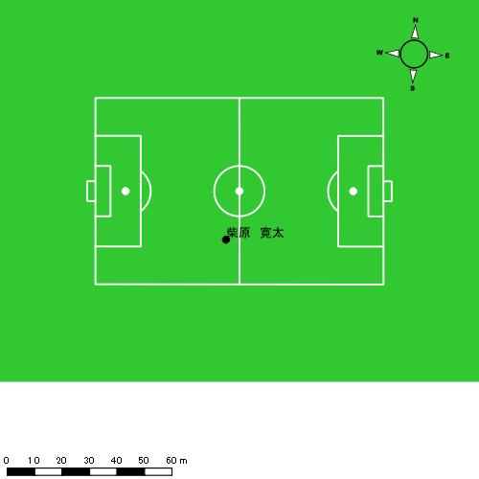 |  |  |  |  | 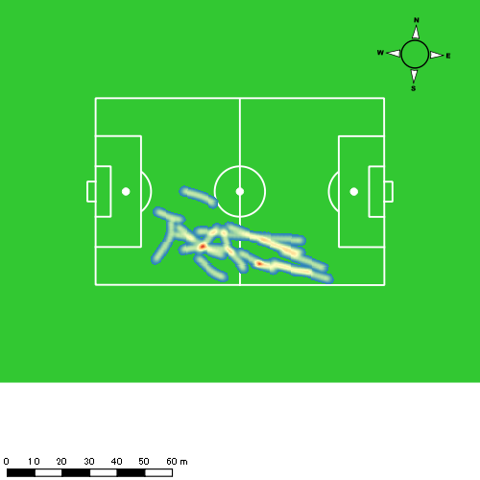 |  |  |  |  |  |  | 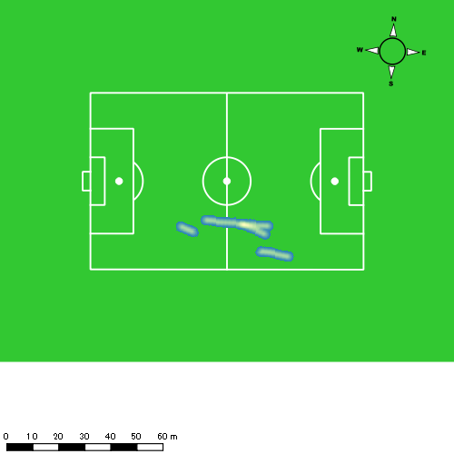 |  |  |  |  |  |  | 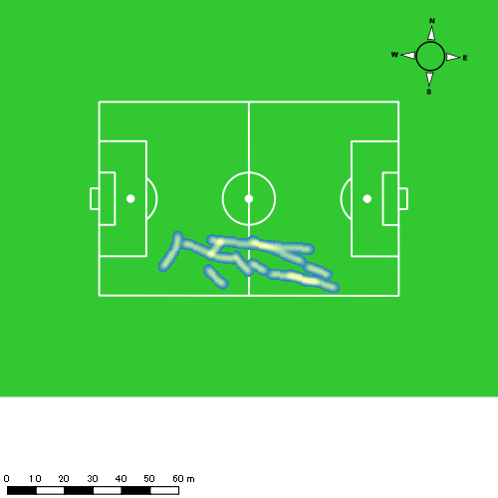
1222vs大村工業後半 平均ポジション |  |  |  |  | 1222vs大村工業後半 ハイスピードゾーン |  |  |  |  |  |  | 1222vs大村工業後半 スプリントゾーン1 |  |  |  |  |  |  | 1222vs大村工業後半 スプリントゾーン2 | 1222vs大村工業後半 スプリントゾーン3
少ない 出現率 多い
少ない 出現率 多い
少ない 出現率 多い
少ない 出現率 多い
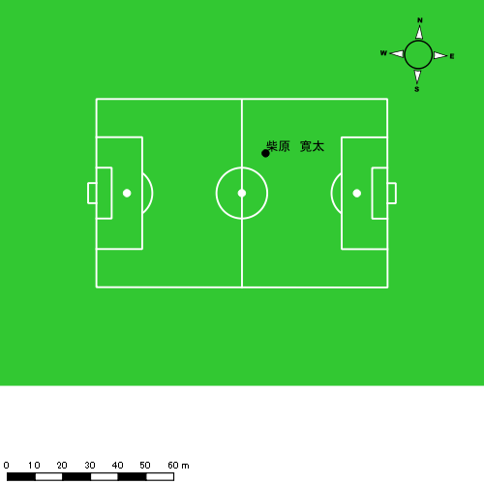 |  |  |  |  | 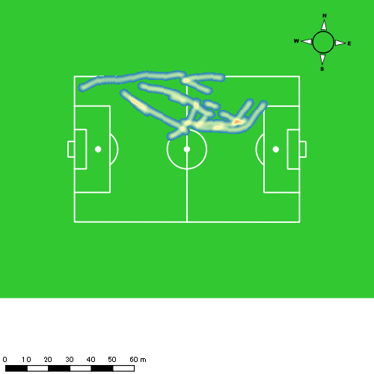 |  |  |  |  |  |  | 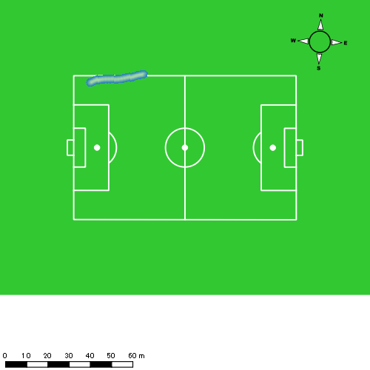 |  |  |  |  |  |  | 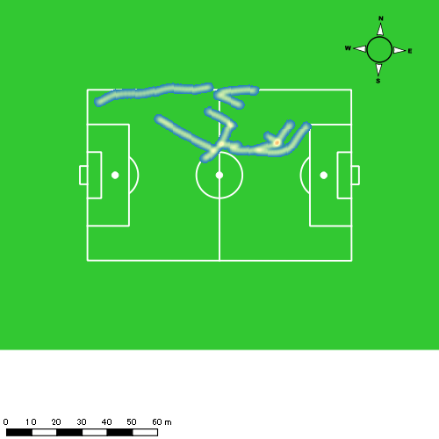

福吉 爽生
...
 | 計測開始（JST） | 計測終了（JST） | ディフェンディング サード | ミドル サード | アタッキング サード |  | ZONE1 (m, hh:mm:ss) |  | ZONE2 (m, hh:mm:ss) |  | ZONE3 (m, hh:mm:ss) |  | ZONE4 (m, hh:mm:ss) |  | ZONE5 (m, hh:mm:ss) |  | ZONE6 (m, hh:mm:ss) |  | 合計
福吉 爽生 |  |  |  |  |  |  | -5.4km/h |  | 5.4km/h-12.6km/h |  | 12.6km/h-18.0km/h |  | 18.0km/h-23.4km/h |  | 23.4km/h-28.8km/h |  | 28.8km/h-
1222vs大村工業前半 | 2024/12/22 14:01:24 - 2024/12/22 14:16:23 |  | 5.56% | 49.05% | 45.39% | 1222vs大村工業前半 0 - 15 | 287.29 | 0:05:35 | 949.17 | 0:06:46 | 532.67 | 0:02:07 | 171.04 | 0:00:31 | 1.35 | 0:00:00 | 0.00 | 0:00:00 | 1,941.52
 | 2024/12/22 14:16:24 - 2024/12/22 14:31:23 |  | 18.42% | 49.55% | 32.02% | 15 - 30 | 271.15 | 0:05:21 | 964.39 | 0:06:54 | 548.95 | 0:02:12 | 161.54 | 0:00:30 | 26.26 | 0:00:04 | 0.00 | 0:00:00 | 1,972.28
 | 2024/12/22 14:31:24 - 2024/12/22 14:37:59 |  | 1.00% | 47.79% | 51.21% | 30 - | 121.83 | 0:03:05 | 328.40 | 0:02:22 | 222.41 | 0:00:54 | 62.84 | 0:00:11 | 23.71 | 0:00:03 | 0.00 | 0:00:00 | 759.19
1222vs大村工業後半 | 2024/12/22 14:48:41 - 2024/12/22 15:03:40 |  | 12.28% | 58.71% | 29.01% | 1222vs大村工業後半 0 - 15 | 378.96 | 0:05:56 | 920.88 | 0:06:30 | 488.07 | 0:01:57 | 201.07 | 0:00:36 | 1.43 | 0:00:00 | 0.00 | 0:00:00 | 1,990.40
 | 2024/12/22 15:03:41 - 2024/12/22 15:18:40 |  | 8.44% | 38.79% | 52.76% | 15 - 30 | 407.98 | 0:07:39 | 651.49 | 0:04:42 | 537.55 | 0:02:10 | 154.40 | 0:00:27 | 13.71 | 0:00:02 | 0.00 | 0:00:00 | 1,765.13
 | 2024/12/22 15:18:41 - 2024/12/22 15:29:11 |  | 6.38% | 42.52% | 51.10% | 30 - | 155.67 | 0:06:21 | 328.72 | 0:02:20 | 370.37 | 0:01:28 | 100.77 | 0:00:19 | 18.06 | 0:00:03 | 0.00 | 0:00:00 | 973.59
 |  |  |  |  |  |  | 1,622.88 | 0:33:58 | 4,143.05 | 0:29:33 | 2,700.01 | 0:10:49 | 851.66 | 0:02:35 | 84.52 | 0:00:12 | 0.00 | 0:00:00 | 9,402.12

速度ゾーン（時間割合）グラフ
速度ゾーン（時間割合, セッション別）
速度ゾーン（時間割合詳細）
ZONE1 | ZONE2 | ZONE3 | ZONE4 | ZONE5 | ZONE6 | 1222vs大村工業前半 | 38.34% | 43.77% | 14.25% | 3.32% | 0.34% | 0.00% | 1222vs大村工業前半 0 - 15 | 37.27% | 45.08% | 14.14% | 3.49% | 0.02% | 0.00%
0:33:58 | 0:29:33 | 0:10:49 | 0:02:35 | 0:00:12 | 0:00:00 | 1222vs大村工業後半 | 49.21% | 33.39% | 13.81% | 3.39% | 0.20% | 0.00% | 15 - 30 | 35.67% | 45.96% | 14.62% | 3.33% | 0.42% | 0.00%
 |  |  |  |  |  |  |  |  |  |  |  |  | 30 - | 46.82% | 35.81% | 13.64% | 2.88% | 0.86% | 0.00%
 |  |  |  |  |  |  |  |  |  |  |  |  | 1222vs大村工業後半 0 - 15 | 39.58% | 43.31% | 13.04% | 4.04% | 0.02% | 0.00%
 |  |  |  |  |  |  |  |  |  |  |  |  | 15 - 30 | 50.98% | 31.29% | 14.47% | 3.04% | 0.22% | 0.00%
 |  |  |  |  |  |  |  |  |  |  |  |  | 30 - | 60.44% | 22.22% | 13.98% | 2.95% | 0.41% | 0.00%

1分毎走行距離
1分毎ハイスピード距離
速度ゾーングラフ
1222vs大村工業前半 0 - 15 | 129.43497259 | 10.59812537
15 - 30 | 131.46928419 | 11.319364851
30 - | 114.97677484 | 12.659802534
1222vs大村工業後半 0 - 15 | 132.64549849 | 13.079464875
15 - 30 | 117.64428326 | 10.858255787
30 - | 92.516407831 | 10.351013091

少ない 出現率 多い
少ない 出現率 多い
少ない 出現率 多い
少ない 出現率 多い
1222vs大村工業前半 平均ポジション |  |  |  |  | 1222vs大村工業前半 ハイスピードゾーン |  |  |  |  |  |  | 1222vs大村工業前半 スプリントゾーン1 |  |  |  |  |  |  | 1222vs大村工業前半 スプリントゾーン2 | 1222vs大村工業前半 スプリントゾーン3
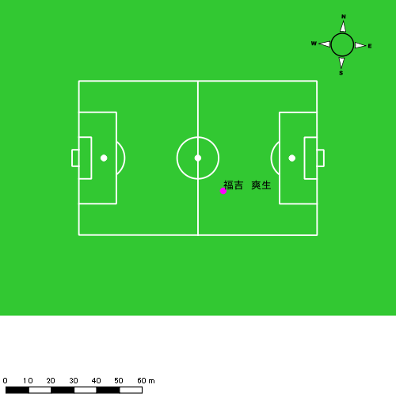 |  |  |  |  | 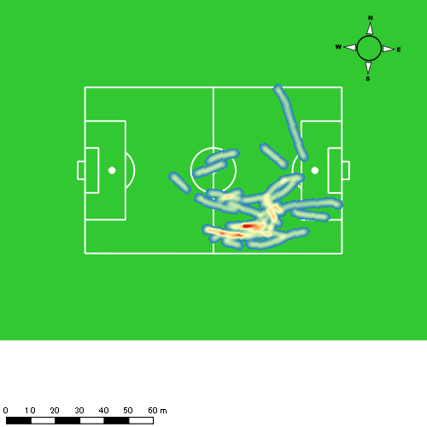 |  |  |  |  |  |  | 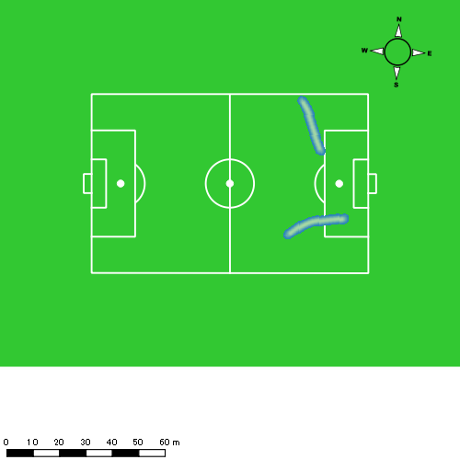 |  |  |  |  |  |  | 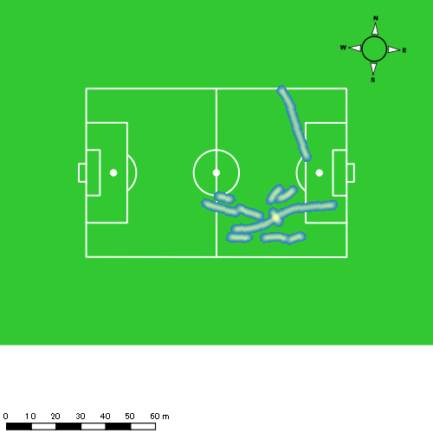
1222vs大村工業後半 平均ポジション |  |  |  |  | 1222vs大村工業後半 ハイスピードゾーン |  |  |  |  |  |  | 1222vs大村工業後半 スプリントゾーン1 |  |  |  |  |  |  | 1222vs大村工業後半 スプリントゾーン2 | 1222vs大村工業後半 スプリントゾーン3
少ない 出現率 多い
少ない 出現率 多い
少ない 出現率 多い
少ない 出現率 多い
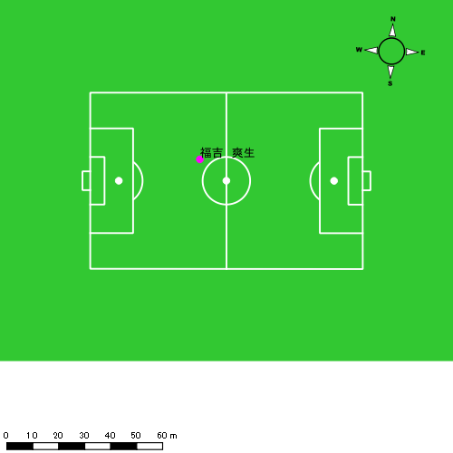 |  |  |  |  | 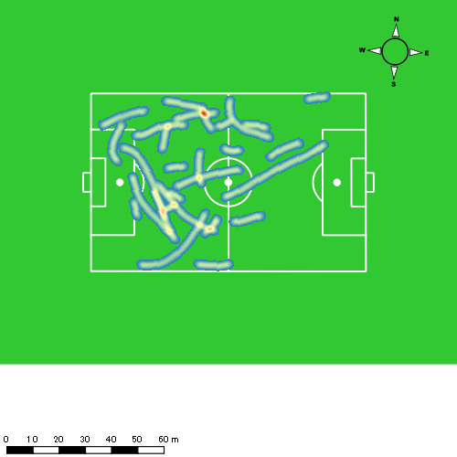 |  |  |  |  |  |  | 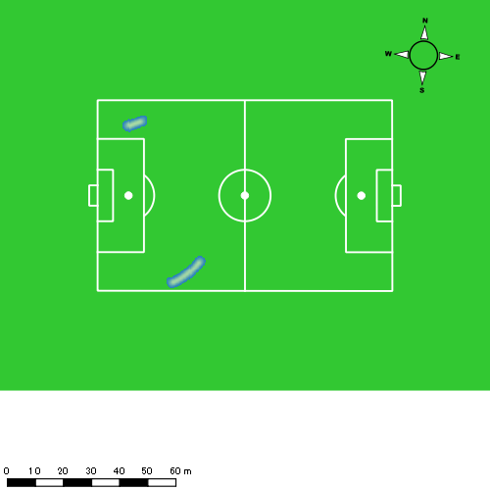 |  |  |  |  |  |  | 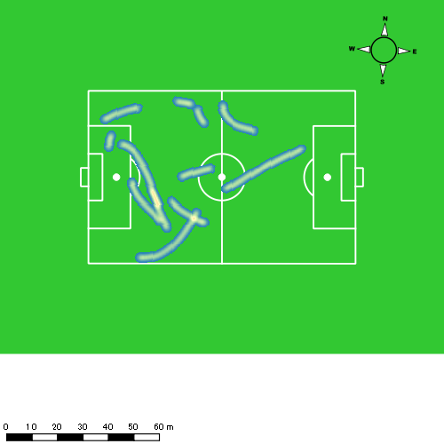

吉田 悠月
...
 | 計測開始（JST） | 計測終了（JST） | ディフェンディング サード | ミドル サード | アタッキング サード |  | ZONE1 (m, hh:mm:ss) |  | ZONE2 (m, hh:mm:ss) |  | ZONE3 (m, hh:mm:ss) |  | ZONE4 (m, hh:mm:ss) |  | ZONE5 (m, hh:mm:ss) |  | ZONE6 (m, hh:mm:ss) |  | 合計
吉田 悠月 |  |  |  |  |  |  | -5.4km/h |  | 5.4km/h-12.6km/h |  | 12.6km/h-18.0km/h |  | 18.0km/h-23.4km/h |  | 23.4km/h-28.8km/h |  | 28.8km/h-
1222vs大村工業前半 | 2024/12/22 14:01:24 - 2024/12/22 14:16:23 |  | 3.06% | 38.10% | 58.84% | 1222vs大村工業前半 0 - 15 | 345.59 | 0:06:57 | 792.70 | 0:05:31 | 519.22 | 0:02:04 | 126.23 | 0:00:24 | 28.18 | 0:00:04 | 0.00 | 0:00:00 | 1,811.91
 | 2024/12/22 14:16:24 - 2024/12/22 14:31:23 |  | 5.43% | 56.25% | 38.33% | 15 - 30 | 298.33 | 0:06:10 | 901.10 | 0:06:19 | 476.75 | 0:01:57 | 159.21 | 0:00:28 | 43.82 | 0:00:06 | 0.00 | 0:00:00 | 1,879.21
 | 2024/12/22 14:31:24 - 2024/12/22 14:37:59 |  | 0.00% | 33.72% | 66.28% | 30 - | 134.37 | 0:03:22 | 302.13 | 0:02:16 | 175.78 | 0:00:41 | 85.38 | 0:00:15 | 14.57 | 0:00:02 | 0.00 | 0:00:00 | 712.24
1222vs大村工業後半 | 2024/12/22 14:48:41 - 2024/12/22 15:03:40 |  | 5.55% | 51.87% | 42.58% | 1222vs大村工業後半 0 - 15 | 289.42 | 0:05:57 | 940.92 | 0:06:31 | 433.24 | 0:01:44 | 242.03 | 0:00:43 | 28.35 | 0:00:04 | 0.00 | 0:00:00 | 1,933.96
 | 2024/12/22 15:03:41 - 2024/12/22 15:18:40 |  | 4.22% | 45.50% | 50.28% | 15 - 30 | 345.90 | 0:08:15 | 720.33 | 0:05:01 | 311.51 | 0:01:15 | 115.24 | 0:00:20 | 53.54 | 0:00:07 | 0.00 | 0:00:00 | 1,546.51
 | 2024/12/22 15:18:41 - 2024/12/22 15:29:11 |  | 9.82% | 51.88% | 38.30% | 30 - | 217.37 | 0:05:34 | 516.07 | 0:03:35 | 290.01 | 0:01:10 | 69.74 | 0:00:12 | 5.38 | 0:00:01 | 0.00 | 0:00:00 | 1,098.57
 |  |  |  |  |  |  | 1,630.97 | 0:36:15 | 4,173.24 | 0:29:13 | 2,206.51 | 0:08:52 | 797.83 | 0:02:22 | 173.84 | 0:00:24 | 0.00 | 0:00:00 | 8,982.40

速度ゾーン（時間割合）グラフ
速度ゾーン（時間割合, セッション別）
速度ゾーン（時間割合詳細）
ZONE1 | ZONE2 | ZONE3 | ZONE4 | ZONE5 | ZONE6 | 1222vs大村工業前半 | 45.03% | 38.54% | 12.85% | 3.02% | 0.56% | 0.00% | 1222vs大村工業前半 0 - 15 | 46.34% | 36.81% | 13.80% | 2.62% | 0.42% | 0.00%
0:36:15 | 0:29:13 | 0:08:52 | 0:02:22 | 0:00:24 | 0:00:00 | 1222vs大村工業後半 | 48.80% | 37.31% | 10.27% | 3.12% | 0.50% | 0.00% | 15 - 30 | 41.09% | 42.13% | 12.96% | 3.11% | 0.71% | 0.00%
 |  |  |  |  |  |  |  |  |  |  |  |  | 30 - | 51.01% | 34.29% | 10.45% | 3.74% | 0.51% | 0.00%
 |  |  |  |  |  |  |  |  |  |  |  |  | 1222vs大村工業後半 0 - 15 | 39.71% | 43.44% | 11.58% | 4.82% | 0.44% | 0.00%
 |  |  |  |  |  |  |  |  |  |  |  |  | 15 - 30 | 55.04% | 33.49% | 8.38% | 2.27% | 0.82% | 0.00%
 |  |  |  |  |  |  |  |  |  |  |  |  | 30 - | 52.87% | 34.01% | 11.09% | 1.90% | 0.13% | 0.00%

1分毎走行距離
1分毎ハイスピード距離
速度ゾーングラフ
1222vs大村工業前半 0 - 15 | 120.79412807 | 9.0942678219
15 - 30 | 125.26708011 | 13.260186848
30 - | 107.86518309 | 14.005972539
1222vs大村工業後半 0 - 15 | 128.90556959 | 17.695655365
15 - 30 | 103.08972974 | 10.808482615
30 - | 104.42095049 | 6.587695519

少ない 出現率 多い
少ない 出現率 多い
少ない 出現率 多い
少ない 出現率 多い
1222vs大村工業前半 平均ポジション |  |  |  |  | 1222vs大村工業前半 ハイスピードゾーン |  |  |  |  |  |  | 1222vs大村工業前半 スプリントゾーン1 |  |  |  |  |  |  | 1222vs大村工業前半 スプリントゾーン2 | 1222vs大村工業前半 スプリントゾーン3
 |  |  |  |  | 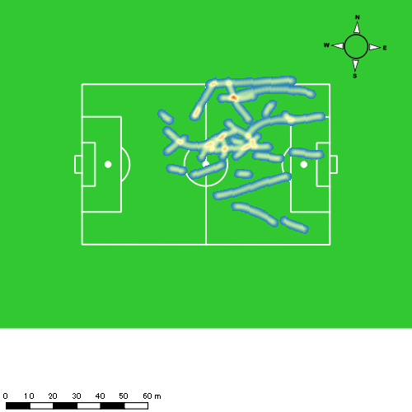 |  |  |  |  |  |  |  |  |  |  |  |  |  | 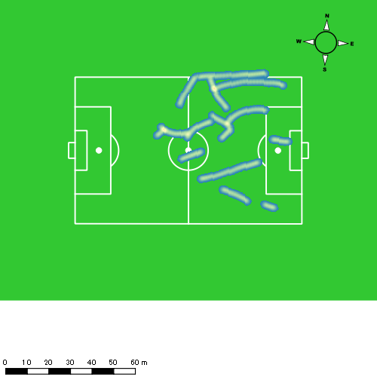
1222vs大村工業後半 平均ポジション |  |  |  |  | 1222vs大村工業後半 ハイスピードゾーン |  |  |  |  |  |  | 1222vs大村工業後半 スプリントゾーン1 |  |  |  |  |  |  | 1222vs大村工業後半 スプリントゾーン2 | 1222vs大村工業後半 スプリントゾーン3
少ない 出現率 多い
少ない 出現率 多い
少ない 出現率 多い
少ない 出現率 多い
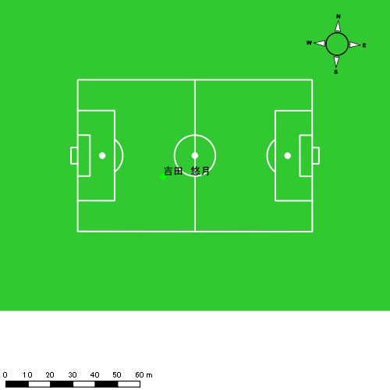 |  |  |  |  | 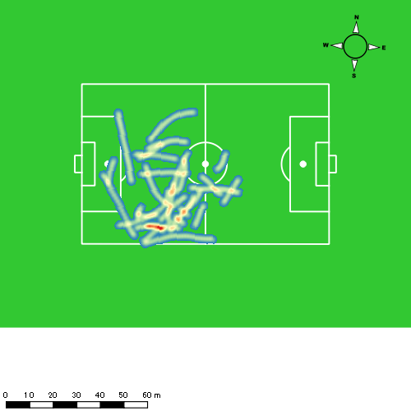 |  |  |  |  |  |  | 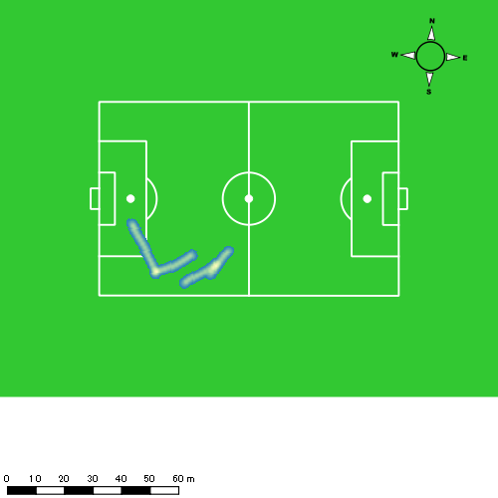 |  |  |  |  |  |  | 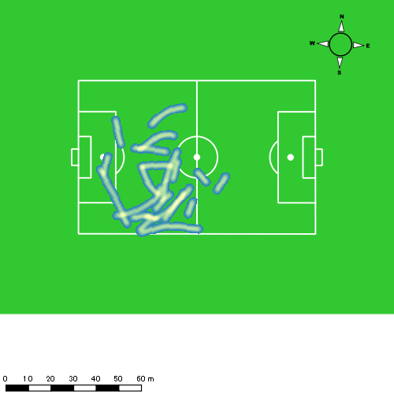

大津 寛太
...
 | 計測開始（JST） | 計測終了（JST） | ディフェンディング サード | ミドル サード | アタッキング サード |  | ZONE1 (m, hh:mm:ss) |  | ZONE2 (m, hh:mm:ss) |  | ZONE3 (m, hh:mm:ss) |  | ZONE4 (m, hh:mm:ss) |  | ZONE5 (m, hh:mm:ss) |  | ZONE6 (m, hh:mm:ss) |  | 合計
大津 寛太 |  |  |  |  |  |  | -5.4km/h |  | 5.4km/h-12.6km/h |  | 12.6km/h-18.0km/h |  | 18.0km/h-23.4km/h |  | 23.4km/h-28.8km/h |  | 28.8km/h-
1222vs大村工業前半 | 2024/12/22 14:01:24 - 2024/12/22 14:16:23 |  | 0.00% | 26.94% | 73.06% | 1222vs大村工業前半 0 - 15 | 341.27 | 0:07:06 | 816.61 | 0:05:46 | 395.65 | 0:01:35 | 166.29 | 0:00:29 | 23.39 | 0:00:03 | 0.00 | 0:00:00 | 1,743.22
 | 2024/12/22 14:16:24 - 2024/12/22 14:31:23 |  | 5.55% | 44.49% | 49.96% | 15 - 30 | 304.10 | 0:06:26 | 929.70 | 0:06:18 | 463.01 | 0:01:53 | 126.40 | 0:00:23 | 5.64 | 0:00:01 | 0.00 | 0:00:00 | 1,828.85
 | 2024/12/22 14:31:24 - 2024/12/22 14:37:59 |  | 0.00% | 23.44% | 76.56% | 30 - | 123.02 | 0:03:12 | 332.11 | 0:02:19 | 231.24 | 0:00:55 | 51.91 | 0:00:10 | 0.00 | 0:00:00 | 0.00 | 0:00:00 | 738.28
1222vs大村工業後半 | 2024/12/22 14:48:41 - 2024/12/22 14:59:06 |  | 6.64% | 42.69% | 50.67% | 1222vs大村工業後半 0 - 15 | 254.42 | 0:04:54 | 555.11 | 0:03:59 | 315.96 | 0:01:16 | 73.47 | 0:00:13 | 25.06 | 0:00:04 | 0.00 | 0:00:00 | 1,224.02
 | 2024/12/22 14:59:07 - 2024/12/22 15:14:06 |  | 0.00% | 0.00% | 0.00% | 15 - 30 | 0.00 | 0:00:00 | 0.49 | 0:00:00 | 0.00 | 0:00:00 | 0.00 | 0:00:00 | 0.00 | 0:00:00 | 0.00 | 0:00:00 | 0.49
 |  |  |  |  |  |  | 1,022.81 | 0:21:38 | 2,634.01 | 0:18:22 | 1,405.88 | 0:05:39 | 418.07 | 0:01:15 | 54.09 | 0:00:08 | 0.00 | 0:00:00 | 5,534.86

速度ゾーン（時間割合）グラフ
速度ゾーン（時間割合, セッション別）
速度ゾーン（時間割合詳細）
ZONE1 | ZONE2 | ZONE3 | ZONE4 | ZONE5 | ZONE6 | 1222vs大村工業前半 | 45.71% | 39.27% | 12.01% | 2.81% | 0.19% | 0.00% | 1222vs大村工業前半 0 - 15 | 47.33% | 38.46% | 10.56% | 3.27% | 0.38% | 0.00%
0:21:38 | 0:18:22 | 0:05:39 | 0:01:15 | 0:00:08 | 0:00:00 | 1222vs大村工業後半 | 47.01% | 38.23% | 12.07% | 2.11% | 0.57% | 0.00% | 15 - 30 | 42.84% | 41.96% | 12.60% | 2.51% | 0.09% | 0.00%
 |  |  |  |  |  |  |  |  |  |  |  |  | 30 - | 48.54% | 35.00% | 13.99% | 2.47% | 0.00% | 0.00%
 |  |  |  |  |  |  |  |  |  |  |  |  | 1222vs大村工業後半 0 - 15 | 47.03% | 38.21% | 12.08% | 2.11% | 0.58% | 0.00%
 |  |  |  |  |  |  |  |  |  |  |  |  | 15 - 30 | 0.00% | 100.00% | 0.00% | 0.00% | 0.00% | 0.00%

1分毎走行距離
1分毎ハイスピード距離
速度ゾーングラフ
1222vs大村工業前半 0 - 15 | 116.21482053 | 12.157232936
15 - 30 | 121.90725081 | 8.2427183925
30 - | 111.81377748 | 6.6422176885
1222vs大村工業後半 0 - 15 | 117.29869069 | 9.180309927
15 - 30 | 0 | 0

少ない 出現率 多い
少ない 出現率 多い
少ない 出現率 多い
少ない 出現率 多い
1222vs大村工業前半 平均ポジション |  |  |  |  | 1222vs大村工業前半 ハイスピードゾーン |  |  |  |  |  |  | 1222vs大村工業前半 スプリントゾーン1 |  |  |  |  |  |  | 1222vs大村工業前半 スプリントゾーン2 | 1222vs大村工業前半 スプリントゾーン3
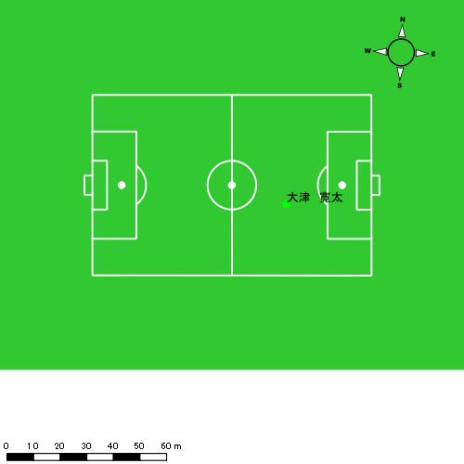 |  |  |  |  | 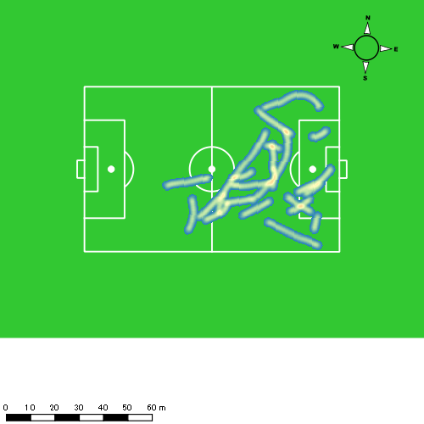 |  |  |  |  |  |  |  |  |  |  |  |  |  | 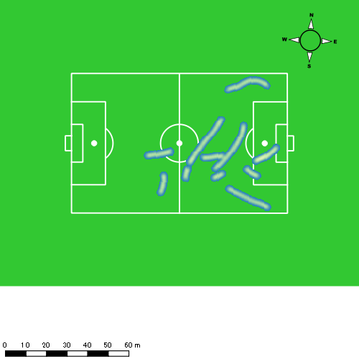
1222vs大村工業後半 平均ポジション |  |  |  |  | 1222vs大村工業後半 ハイスピードゾーン |  |  |  |  |  |  | 1222vs大村工業後半 スプリントゾーン1 |  |  |  |  |  |  | 1222vs大村工業後半 スプリントゾーン2 | 1222vs大村工業後半 スプリントゾーン3
少ない 出現率 多い
少ない 出現率 多い
少ない 出現率 多い
少ない 出現率 多い
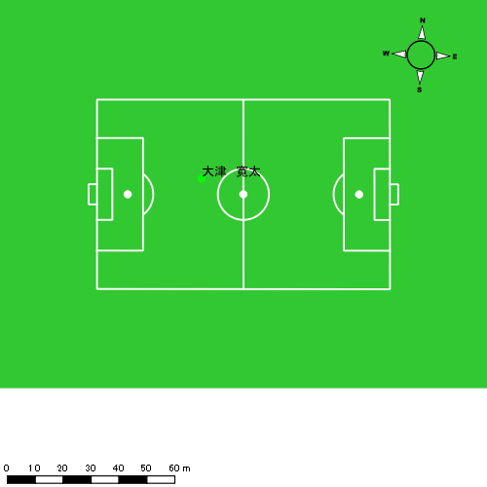 |  |  |  |  | 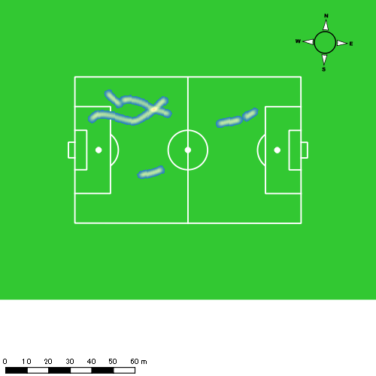 |  |  |  |  |  |  | 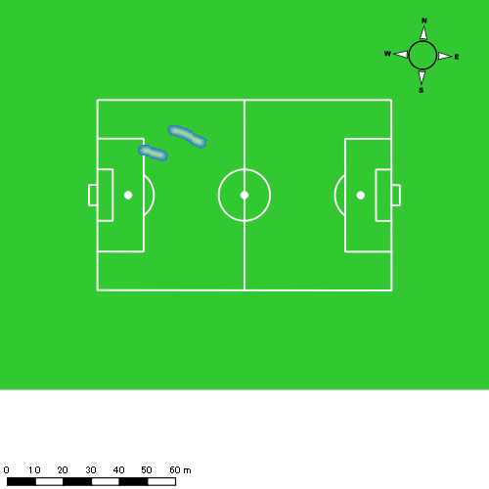 |  |  |  |  |  |  | 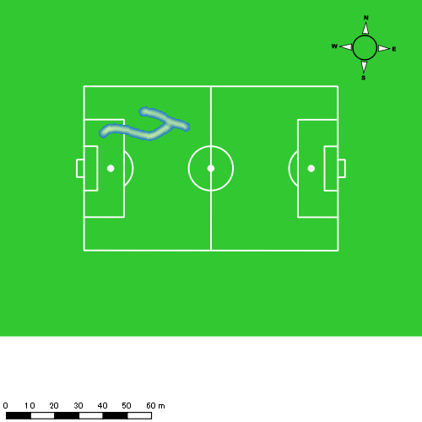

大川 琉稀
...
 | 計測開始（JST） | 計測終了（JST） | ディフェンディング サード | ミドル サード | アタッキング サード |  | ZONE1 (m, hh:mm:ss) |  | ZONE2 (m, hh:mm:ss) |  | ZONE3 (m, hh:mm:ss) |  | ZONE4 (m, hh:mm:ss) |  | ZONE5 (m, hh:mm:ss) |  | ZONE6 (m, hh:mm:ss) |  | 合計
大川 琉稀 |  |  |  |  |  |  | -5.4km/h |  | 5.4km/h-12.6km/h |  | 12.6km/h-18.0km/h |  | 18.0km/h-23.4km/h |  | 23.4km/h-28.8km/h |  | 28.8km/h-
1222vs大村工業前半 | 2024/12/22 14:01:24 - 2024/12/22 14:16:23 |  | 12.79% | 66.28% | 20.93% | 1222vs大村工業前半 0 - 15 | 373.33 | 0:07:05 | 983.98 | 0:06:48 | 246.53 | 0:01:00 | 33.66 | 0:00:06 | 0.00 | 0:00:00 | 0.00 | 0:00:00 | 1,637.50
 | 2024/12/22 14:16:24 - 2024/12/22 14:31:23 |  | 22.15% | 69.00% | 8.85% | 15 - 30 | 389.94 | 0:07:06 | 905.96 | 0:06:18 | 329.37 | 0:01:21 | 87.45 | 0:00:16 | 0.00 | 0:00:00 | 0.00 | 0:00:00 | 1,712.72
 | 2024/12/22 14:31:24 - 2024/12/22 14:37:59 |  | 3.14% | 67.43% | 29.44% | 30 - | 154.99 | 0:03:13 | 411.31 | 0:02:53 | 109.93 | 0:00:26 | 20.22 | 0:00:04 | 0.00 | 0:00:00 | 0.00 | 0:00:00 | 696.46
1222vs大村工業後半 | 2024/12/22 14:48:41 - 2024/12/22 15:03:40 |  | 24.07% | 65.00% | 10.94% | 1222vs大村工業後半 0 - 15 | 290.22 | 0:06:08 | 1,123.73 | 0:07:30 | 295.08 | 0:01:13 | 41.58 | 0:00:08 | 9.28 | 0:00:01 | 0.00 | 0:00:00 | 1,759.89
 | 2024/12/22 15:03:41 - 2024/12/22 15:18:40 |  | 23.32% | 54.46% | 22.22% | 15 - 30 | 312.34 | 0:08:10 | 797.09 | 0:05:32 | 316.77 | 0:01:18 | 2.82 | 0:00:01 | 0.00 | 0:00:00 | 0.00 | 0:00:00 | 1,429.02
 | 2024/12/22 15:18:41 - 2024/12/22 15:29:11 |  | 22.46% | 74.92% | 2.62% | 30 - | 245.11 | 0:06:39 | 452.14 | 0:03:01 | 190.56 | 0:00:49 | 10.99 | 0:00:02 | 0.00 | 0:00:00 | 0.00 | 0:00:00 | 898.80
 |  |  |  |  |  |  | 1,765.94 | 0:38:21 | 4,674.21 | 0:32:01 | 1,488.24 | 0:06:07 | 196.72 | 0:00:36 | 9.28 | 0:00:01 | 0.00 | 0:00:00 | 8,134.39

速度ゾーン（時間割合）グラフ
速度ゾーン（時間割合, セッション別）
速度ゾーン（時間割合詳細）
ZONE1 | ZONE2 | ZONE3 | ZONE4 | ZONE5 | ZONE6 | 1222vs大村工業前半 | 47.57% | 43.66% | 7.60% | 1.18% | 0.00% | 0.00% | 1222vs大村工業前半 0 - 15 | 47.27% | 45.40% | 6.63% | 0.71% | 0.00% | 0.00%
0:38:21 | 0:32:01 | 0:06:07 | 0:00:36 | 0:00:01 | 0:00:00 | 1222vs大村工業後半 | 51.68% | 39.61% | 8.24% | 0.42% | 0.06% | 0.00% | 15 - 30 | 47.33% | 41.96% | 8.98% | 1.73% | 0.00% | 0.00%
 |  |  |  |  |  |  |  |  |  |  |  |  | 30 - | 48.79% | 43.59% | 6.67% | 0.96% | 0.00% | 0.00%
 |  |  |  |  |  |  |  |  |  |  |  |  | 1222vs大村工業後半 0 - 15 | 40.87% | 49.98% | 8.16% | 0.84% | 0.16% | 0.00%
 |  |  |  |  |  |  |  |  |  |  |  |  | 15 - 30 | 54.40% | 36.84% | 8.69% | 0.07% | 0.00% | 0.00%
 |  |  |  |  |  |  |  |  |  |  |  |  | 30 - | 63.23% | 28.75% | 7.70% | 0.32% | 0.00% | 0.00%

1分毎走行距離
1分毎ハイスピード距離
速度ゾーングラフ
1222vs大村工業前半 0 - 15 | 109.16697571 | 1.6769388011
15 - 30 | 114.16325175 | 5.2614831868
30 - | 105.47646753 | 2.7495053339
1222vs大村工業後半 0 - 15 | 117.32569661 | 3.3197720555
15 - 30 | 95.23673572 | 0
30 - | 85.392393571 | 0.60542148305

少ない 出現率 多い
少ない 出現率 多い
少ない 出現率 多い
1222vs大村工業前半 平均ポジション |  |  |  |  | 1222vs大村工業前半 ハイスピードゾーン |  |  |  |  |  |  | 1222vs大村工業前半 スプリントゾーン2 |  |  |  |  |  |  | 1222vs大村工業前半 スプリントゾーン3
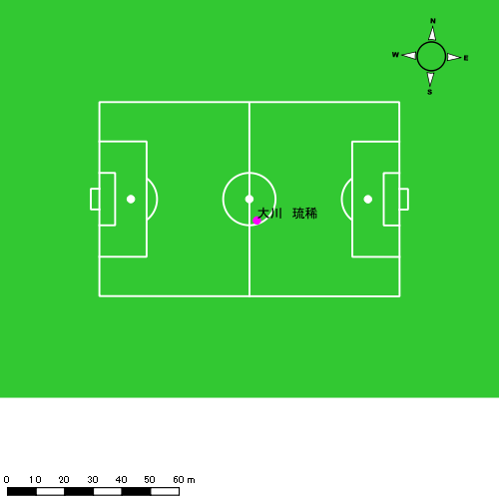 |  |  |  |  | 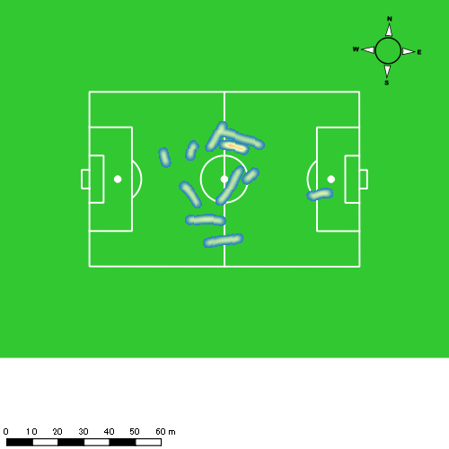 |  |  |  |  |  |  | 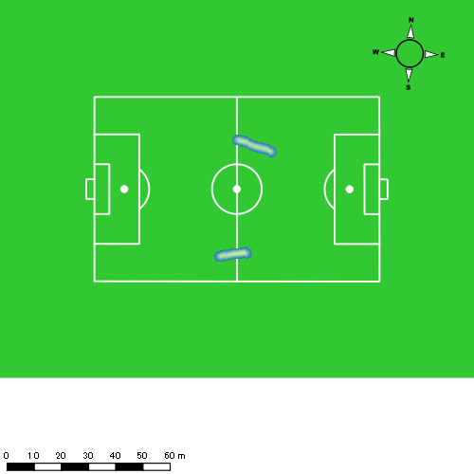
1222vs大村工業後半 平均ポジション |  |  |  |  | 1222vs大村工業後半 ハイスピードゾーン |  |  |  |  |  |  | 1222vs大村工業後半 スプリントゾーン2 |  |  |  |  |  |  | 1222vs大村工業後半 スプリントゾーン3
少ない 出現率 多い
少ない 出現率 多い
少ない 出現率 多い
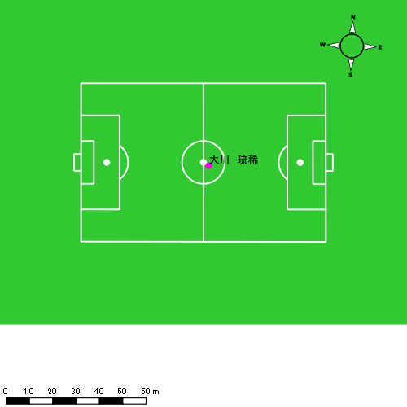 |  |  |  |  | 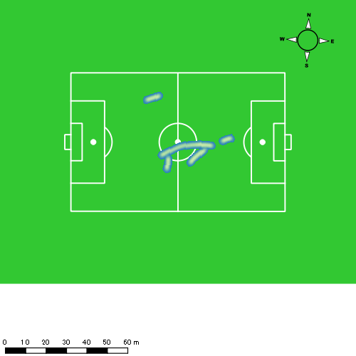 |  |  |  |  |  |  | 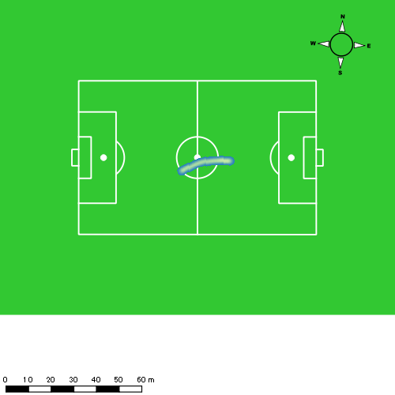

林田 一護
...
 | 計測開始（JST） | 計測終了（JST） | ディフェンディング サード | ミドル サード | アタッキング サード |  | ZONE1 (m, hh:mm:ss) |  | ZONE2 (m, hh:mm:ss) |  | ZONE3 (m, hh:mm:ss) |  | ZONE4 (m, hh:mm:ss) |  | ZONE5 (m, hh:mm:ss) |  | ZONE6 (m, hh:mm:ss) |  | 合計
林田 一護 |  |  |  |  |  |  | -5.4km/h |  | 5.4km/h-12.6km/h |  | 12.6km/h-18.0km/h |  | 18.0km/h-23.4km/h |  | 23.4km/h-28.8km/h |  | 28.8km/h-
1222vs大村工業前半 | 2024/12/22 14:01:24 - 2024/12/22 14:16:23 |  | 19.88% | 72.27% | 7.85% | 1222vs大村工業前半 0 - 15 | 225.40 | 0:08:00 | 773.57 | 0:05:19 | 390.22 | 0:01:35 | 34.63 | 0:00:07 | 0.00 | 0:00:00 | 0.00 | 0:00:00 | 1,423.82
 | 2024/12/22 14:16:24 - 2024/12/22 14:31:23 |  | 34.23% | 65.77% | 0.00% | 15 - 30 | 302.69 | 0:09:19 | 636.16 | 0:04:28 | 232.62 | 0:00:57 | 90.01 | 0:00:16 | 0.00 | 0:00:00 | 0.00 | 0:00:00 | 1,261.49
 | 2024/12/22 14:31:24 - 2024/12/22 14:37:59 |  | 5.31% | 85.02% | 9.68% | 30 - | 129.08 | 0:03:41 | 304.81 | 0:02:02 | 183.01 | 0:00:45 | 37.71 | 0:00:07 | 0.00 | 0:00:00 | 0.00 | 0:00:00 | 654.61
1222vs大村工業後半 | 2024/12/22 14:48:41 - 2024/12/22 15:03:40 |  | 42.68% | 55.61% | 1.71% | 1222vs大村工業後半 0 - 15 | 286.58 | 0:07:31 | 845.79 | 0:05:56 | 325.68 | 0:01:19 | 76.72 | 0:00:14 | 0.00 | 0:00:00 | 0.00 | 0:00:00 | 1,534.77
 | 2024/12/22 15:03:41 - 2024/12/22 15:18:40 |  | 38.14% | 58.72% | 3.15% | 15 - 30 | 270.38 | 0:08:59 | 648.03 | 0:04:33 | 275.72 | 0:01:07 | 118.04 | 0:00:21 | 0.00 | 0:00:00 | 0.00 | 0:00:00 | 1,312.17
 | 2024/12/22 15:18:41 - 2024/12/22 15:29:11 |  | 37.09% | 62.91% | 0.00% | 30 - | 144.83 | 0:07:32 | 335.63 | 0:02:22 | 121.59 | 0:00:30 | 39.19 | 0:00:07 | 0.00 | 0:00:00 | 0.00 | 0:00:00 | 641.24
 |  |  |  |  |  |  | 1,358.96 | 0:45:03 | 3,543.98 | 0:24:40 | 1,528.84 | 0:06:12 | 396.32 | 0:01:12 | 0.00 | 0:00:00 | 0.00 | 0:00:00 | 6,828.09

速度ゾーン（時間割合）グラフ
速度ゾーン（時間割合, セッション別）
速度ゾーン（時間割合詳細）
ZONE1 | ZONE2 | ZONE3 | ZONE4 | ZONE5 | ZONE6 | 1222vs大村工業前半 | 57.38% | 32.31% | 8.94% | 1.37% | 0.00% | 0.00% | 1222vs大村工業前半 0 - 15 | 53.35% | 35.41% | 10.51% | 0.73% | 0.00% | 0.00%
0:45:03 | 0:24:40 | 0:06:12 | 0:01:12 | 0:00:00 | 0:00:00 | 1222vs大村工業後半 | 59.35% | 31.68% | 7.23% | 1.74% | 0.00% | 0.00% | 15 - 30 | 62.07% | 29.82% | 6.29% | 1.82% | 0.00% | 0.00%
 |  |  |  |  |  |  |  |  |  |  |  |  | 30 - | 55.91% | 30.91% | 11.41% | 1.77% | 0.00% | 0.00%
 |  |  |  |  |  |  |  |  |  |  |  |  | 1222vs大村工業後半 0 - 15 | 50.16% | 39.51% | 8.78% | 1.56% | 0.00% | 0.00%
 |  |  |  |  |  |  |  |  |  |  |  |  | 15 - 30 | 59.93% | 30.29% | 7.42% | 2.36% | 0.00% | 0.00%
 |  |  |  |  |  |  |  |  |  |  |  |  | 30 - | 71.63% | 22.50% | 4.75% | 1.11% | 0.00% | 0.00%

1分毎走行距離
1分毎ハイスピード距離
速度ゾーングラフ
1222vs大村工業前半 0 - 15 | 94.921381675 | 1.435151998
15 - 30 | 84.099098019 | 5.6469980914
30 - | 99.183580611 | 3.8704618283
1222vs大村工業後半 0 - 15 | 102.31787688 | 4.4522147416
15 - 30 | 87.478036642 | 7.5305108865
30 - | 60.948263336 | 3.3283001908

1222vs大村工業前半 平均ポジション |  |  |  |  | 1222vs大村工業前半 ハイスピードゾーン |  |  |  |  |  |  | 1222vs大村工業前半 スプリントゾーン2 |  |  |  |  |  |  | 1222vs大村工業前半 スプリントゾーン3
少ない 出現率 多い
少ない 出現率 多い
少ない 出現率 多い
1222vs大村工業後半 平均ポジション |  |  |  |  | 1222vs大村工業後半 ハイスピードゾーン |  |  |  |  |  |  | 1222vs大村工業後半 スプリントゾーン2 |  |  |  |  |  |  | 1222vs大村工業後半 スプリントゾーン3
少ない 出現率 多い
少ない 出現率 多い
少ない 出現率 多い

深堀 龍
...
 | 計測開始（JST） | 計測終了（JST） | ディフェンディング サード | ミドル サード | アタッキング サード |  | ZONE1 (m, hh:mm:ss) |  | ZONE2 (m, hh:mm:ss) |  | ZONE3 (m, hh:mm:ss) |  | ZONE4 (m, hh:mm:ss) |  | ZONE5 (m, hh:mm:ss) |  | ZONE6 (m, hh:mm:ss) |  | 合計
深堀 龍 |  |  |  |  |  |  | -5.4km/h |  | 5.4km/h-12.6km/h |  | 12.6km/h-18.0km/h |  | 18.0km/h-23.4km/h |  | 23.4km/h-28.8km/h |  | 28.8km/h-
1222vs大村工業前半 | 2024/12/22 14:01:24 - 2024/12/22 14:16:23 |  | 2.60% | 36.81% | 60.58% | 1222vs大村工業前半 0 - 15 | 300.73 | 0:05:33 | 973.12 | 0:06:50 | 539.90 | 0:02:10 | 144.80 | 0:00:26 | 0.00 | 0:00:00 | 0.00 | 0:00:00 | 1,958.56
 | 2024/12/22 14:16:24 - 2024/12/22 14:31:23 |  | 6.66% | 41.11% | 52.22% | 15 - 30 | 320.82 | 0:05:57 | 1,022.00 | 0:07:07 | 362.25 | 0:01:28 | 133.88 | 0:00:24 | 30.17 | 0:00:04 | 0.00 | 0:00:00 | 1,869.13
 | 2024/12/22 14:31:24 - 2024/12/22 14:37:59 |  | 0.00% | 34.34% | 65.66% | 30 - | 152.50 | 0:03:31 | 312.42 | 0:02:13 | 151.38 | 0:00:37 | 79.60 | 0:00:14 | 11.99 | 0:00:02 | 0.00 | 0:00:00 | 707.90
1222vs大村工業後半 | 2024/12/22 14:48:41 - 2024/12/22 14:59:06 |  | 2.30% | 54.21% | 43.48% | 1222vs大村工業後半 0 - 15 | 231.54 | 0:04:21 | 657.73 | 0:04:28 | 320.05 | 0:01:19 | 98.85 | 0:00:17 | 6.51 | 0:00:01 | 0.00 | 0:00:00 | 1,314.69
 | 2024/12/22 14:59:07 - 2024/12/22 15:14:06 |  | 0.00% | 100.00% | 0.00% | 15 - 30 | 0.00 | 0:00:00 | 0.67 | 0:00:00 | 0.00 | 0:00:00 | 0.00 | 0:00:00 | 0.00 | 0:00:00 | 0.00 | 0:00:00 | 0.67
 |  |  |  |  |  |  | 1,005.60 | 0:19:21 | 2,965.95 | 0:20:38 | 1,373.59 | 0:05:34 | 457.14 | 0:01:22 | 48.67 | 0:00:07 | 0.00 | 0:00:00 | 5,850.94

速度ゾーン（時間割合）グラフ
速度ゾーン（時間割合, セッション別）
速度ゾーン（時間割合詳細）
ZONE1 | ZONE2 | ZONE3 | ZONE4 | ZONE5 | ZONE6 | 1222vs大村工業前半 | 41.01% | 44.15% | 11.63% | 2.93% | 0.28% | 0.00% | 1222vs大村工業前半 0 - 15 | 36.99% | 45.59% | 14.49% | 2.93% | 0.00% | 0.00%
0:19:21 | 0:20:38 | 0:05:34 | 0:01:22 | 0:00:07 | 0:00:00 | 1222vs大村工業後半 | 41.62% | 42.86% | 12.62% | 2.75% | 0.16% | 0.00% | 15 - 30 | 39.67% | 47.40% | 9.78% | 2.67% | 0.49% | 0.00%
 |  |  |  |  |  |  |  |  |  |  |  |  | 30 - | 53.18% | 33.48% | 9.34% | 3.54% | 0.45% | 0.00%
 |  |  |  |  |  |  |  |  |  |  |  |  | 1222vs大村工業後半 0 - 15 | 41.63% | 42.84% | 12.62% | 2.75% | 0.16% | 0.00%
 |  |  |  |  |  |  |  |  |  |  |  |  | 15 - 30 | 0.00% | 100.00% | 0.00% | 0.00% | 0.00% | 0.00%

1分毎走行距離
1分毎ハイスピード距離
速度ゾーングラフ
1222vs大村工業前半 0 - 15 | 130.570873 | 8.5677049206
15 - 30 | 124.58823519 | 10.050265837
30 - | 107.25686023 | 13.141709358
1222vs大村工業後半 0 - 15 | 125.99813536 | 9.1917367478
15 - 30 | 0 | 0

1222vs大村工業前半 平均ポジション |  |  |  |  | 1222vs大村工業前半 ハイスピードゾーン |  |  |  |  |  |  | 1222vs大村工業前半 スプリントゾーン1 |  |  |  |  |  |  | 1222vs大村工業前半 スプリントゾーン2 | 1222vs大村工業前半 スプリントゾーン3
少ない 出現率 多い
少ない 出現率 多い
少ない 出現率 多い
少ない 出現率 多い
1222vs大村工業後半 平均ポジション |  |  |  |  | 1222vs大村工業後半 ハイスピードゾーン |  |  |  |  |  |  | 1222vs大村工業後半 スプリントゾーン2 |  |  |  |  |  |  | 1222vs大村工業後半 スプリントゾーン3
少ない 出現率 多い
少ない 出現率 多い
少ない 出現率 多い

中村 莉士
...
 | 計測開始（JST） | 計測終了（JST） | ディフェンディング サード | ミドル サード | アタッキング サード |  | ZONE1 (m, hh:mm:ss) |  | ZONE2 (m, hh:mm:ss) |  | ZONE3 (m, hh:mm:ss) |  | ZONE4 (m, hh:mm:ss) |  | ZONE5 (m, hh:mm:ss) |  | ZONE6 (m, hh:mm:ss) |  | 合計
中村 莉士 |  |  |  |  |  |  | -5.4km/h |  | 5.4km/h-12.6km/h |  | 12.6km/h-18.0km/h |  | 18.0km/h-23.4km/h |  | 23.4km/h-28.8km/h |  | 28.8km/h-
1222vs大村工業前半 | 2024/12/22 14:01:24 - 2024/12/22 14:16:23 |  | 7.44% | 69.62% | 22.94% | 1222vs大村工業前半 0 - 15 | 338.37 | 0:06:15 | 908.61 | 0:06:38 | 424.89 | 0:01:42 | 139.26 | 0:00:25 | 4.09 | 0:00:01 | 0.00 | 0:00:00 | 1,815.22
 | 2024/12/22 14:16:24 - 2024/12/22 14:31:23 |  | 16.04% | 71.33% | 12.63% | 15 - 30 | 299.21 | 0:07:13 | 747.36 | 0:05:24 | 433.06 | 0:01:45 | 196.97 | 0:00:35 | 27.15 | 0:00:04 | 0.00 | 0:00:00 | 1,703.74
 | 2024/12/22 14:31:24 - 2024/12/22 14:37:59 |  | 1.16% | 78.61% | 20.23% | 30 - | 129.83 | 0:03:10 | 338.08 | 0:02:35 | 184.10 | 0:00:44 | 39.85 | 0:00:07 | 0.00 | 0:00:00 | 0.00 | 0:00:00 | 691.85
1222vs大村工業後半 | 2024/12/22 14:48:41 - 2024/12/22 15:03:40 |  | 17.88% | 63.75% | 18.37% | 1222vs大村工業後半 0 - 15 | 254.88 | 0:05:51 | 1,005.15 | 0:07:11 | 425.55 | 0:01:43 | 71.70 | 0:00:13 | 10.98 | 0:00:02 | 0.00 | 0:00:00 | 1,768.27
 | 2024/12/22 15:03:41 - 2024/12/22 15:18:40 |  | 4.82% | 72.40% | 22.78% | 15 - 30 | 272.03 | 0:08:30 | 634.08 | 0:04:44 | 320.48 | 0:01:15 | 146.44 | 0:00:26 | 32.52 | 0:00:05 | 0.00 | 0:00:00 | 1,405.55
 | 2024/12/22 15:18:41 - 2024/12/22 15:29:11 |  | 13.98% | 69.20% | 16.83% | 30 - | 181.72 | 0:06:15 | 373.85 | 0:02:43 | 317.69 | 0:01:15 | 71.57 | 0:00:13 | 45.81 | 0:00:06 | 0.00 | 0:00:00 | 990.65
 |  |  |  |  |  |  | 1,476.04 | 0:37:13 | 4,007.13 | 0:29:14 | 2,105.76 | 0:08:23 | 665.80 | 0:01:59 | 120.55 | 0:00:17 | 0.00 | 0:00:00 | 8,375.28

速度ゾーン（時間割合）グラフ
速度ゾーン（時間割合, セッション別）
速度ゾーン（時間割合詳細）
ZONE1 | ZONE2 | ZONE3 | ZONE4 | ZONE5 | ZONE6 | 1222vs大村工業前半 | 45.41% | 39.94% | 11.38% | 3.06% | 0.21% | 0.00% | 1222vs大村工業前半 0 - 15 | 41.65% | 44.21% | 11.29% | 2.78% | 0.07% | 0.00%
0:37:13 | 0:29:14 | 0:08:23 | 0:01:59 | 0:00:17 | 0:00:00 | 1222vs大村工業後半 | 50.85% | 36.08% | 10.41% | 2.14% | 0.53% | 0.00% | 15 - 30 | 48.09% | 35.98% | 11.62% | 3.87% | 0.44% | 0.00%
 |  |  |  |  |  |  |  |  |  |  |  |  | 30 - | 47.88% | 39.24% | 11.01% | 1.87% | 0.00% | 0.00%
 |  |  |  |  |  |  |  |  |  |  |  |  | 1222vs大村工業後半 0 - 15 | 39.02% | 47.84% | 11.47% | 1.49% | 0.18% | 0.00%
 |  |  |  |  |  |  |  |  |  |  |  |  | 15 - 30 | 56.69% | 31.53% | 8.36% | 2.89% | 0.53% | 0.00%
 |  |  |  |  |  |  |  |  |  |  |  |  | 30 - | 59.40% | 25.77% | 11.82% | 2.00% | 1.01% | 0.00%

1分毎走行距離
1分毎ハイスピード距離
速度ゾーングラフ
1222vs大村工業前半 0 - 15 | 121.01467586 | 7.9207079072
15 - 30 | 113.58254978 | 14.416055238
30 - | 104.74793022 | 5.8784617275
1222vs大村工業後半 0 - 15 | 117.8792724 | 5.0099078874
15 - 30 | 93.68770975 | 11.385399258
30 - | 94.146950486 | 10.402623665

1222vs大村工業前半 平均ポジション |  |  |  |  | 1222vs大村工業前半 ハイスピードゾーン |  |  |  |  |  |  | 1222vs大村工業前半 スプリントゾーン1 |  |  |  |  |  |  | 1222vs大村工業前半 スプリントゾーン2 | 1222vs大村工業前半 スプリントゾーン3
少ない 出現率 多い
少ない 出現率 多い
少ない 出現率 多い
少ない 出現率 多い
1222vs大村工業後半 平均ポジション |  |  |  |  | 1222vs大村工業後半 ハイスピードゾーン |  |  |  |  |  |  | 1222vs大村工業後半 スプリントゾーン1 |  |  |  |  |  |  | 1222vs大村工業後半 スプリントゾーン2 | 1222vs大村工業後半 スプリントゾーン3
少ない 出現率 多い
少ない 出現率 多い
少ない 出現率 多い
少ない 出現率 多い

山口 惺也
...
山口 惺也 | 計測開始（JST） | 計測終了（JST） | 計測時間 (hh:mm:ss) | 走行距離(m) | 1分毎走行距離(m) | ハイスピード 距離(m) | %HIR | スプリント回数 (24.00km/h) | スプリント回数 (20.00km/h) | スプリント回数 (18.00km/h) | スプリント 距離(m) (24.00km/h) | スプリント距離(m) (20.00km/h) | スプリント距離(m) (18.00km/h) | 平均速度（km/h） | 今回最高 速度（km/h） | 高強度 エフォート | 加速回数 (3.0m/s^2) | 加速回数 (2.5m/s^2) | 加速回数 (2.0m/s^2) | 加速度max (m/s^2) | 減速回数 (3.0m/s^2) | 減速回数 (2.5m/s^2) | 減速回数 (2.0m/s^2) | 減速度max (m/s^2) | インパクト回数
 | 2024/12/22 15:18:41 | 2024/12/22 15:29:12 | 0:10:31 | 1,066.81 | 101.44 | 140.21 | 13.14% | 2 | 5 | 7 | 17.80 | 95.18 | 140.21 | 6.09 | 24.96 | 115 | 1 | 8 | 28 | 3.03 | 1 | 10 | 32 | -3.42 | 120 | 84
 |  | 合計 (hh:mm:ss) | 0:30:05

 | 計測開始（JST） | 計測終了（JST） | ディフェンディング サード | ミドル サード | アタッキング サード |  | ZONE1 (m, hh:mm:ss) |  | ZONE2 (m, hh:mm:ss) |  | ZONE3 (m, hh:mm:ss) |  | ZONE4 (m, hh:mm:ss) |  | ZONE5 (m, hh:mm:ss) |  | ZONE6 (m, hh:mm:ss) |  | 合計
山口 惺也 |  |  |  |  |  |  | -5.4km/h |  | 5.4km/h-12.6km/h |  | 12.6km/h-18.0km/h |  | 18.0km/h-23.4km/h |  | 23.4km/h-28.8km/h |  | 28.8km/h-
1222vs大村工業後半 | 2024/12/22 14:59:07 - 2024/12/22 15:03:40 |  | 0.00% | 75.04% | 24.96% | 1222vs大村工業後半 0 - 15 | 65.18 | 0:01:34 | 353.98 | 0:02:27 | 105.30 | 0:00:25 | 20.59 | 0:00:04 | 22.14 | 0:00:03 | 0.00 | 0:00:00 | 567.19
 | 2024/12/22 15:03:41 - 2024/12/22 15:18:40 |  | 2.34% | 56.86% | 40.80% | 15 - 30 | 186.09 | 0:07:35 | 765.40 | 0:05:08 | 446.91 | 0:01:48 | 140.89 | 0:00:25 | 24.22 | 0:00:03 | 0.00 | 0:00:00 | 1,563.51
 | 2024/12/22 15:18:41 - 2024/12/22 15:29:11 |  | 2.93% | 37.62% | 59.45% | 30 - | 150.31 | 0:05:35 | 509.61 | 0:03:29 | 257.33 | 0:01:02 | 129.67 | 0:00:23 | 20.56 | 0:00:03 | 0.00 | 0:00:00 | 1,067.47
 |  |  |  |  |  |  | 401.57 | 0:14:44 | 1,628.99 | 0:11:05 | 809.54 | 0:03:15 | 291.15 | 0:00:52 | 66.92 | 0:00:10 | 0.00 | 0:00:00 | 3,198.17

速度ゾーン（時間割合）グラフ
速度ゾーン（時間割合, セッション別）
速度ゾーン（時間割合詳細）
ZONE1 | ZONE2 | ZONE3 | ZONE4 | ZONE5 | ZONE6 | 1222vs大村工業後半 | 48.99% | 36.82% | 10.78% | 2.87% | 0.53% | 0.00% | 1222vs大村工業後半 0 - 15 | 34.40% | 53.83% | 9.20% | 1.39% | 1.17% | 0.00%
0:14:44 | 0:11:05 | 0:03:15 | 0:00:52 | 0:00:10 | 0:00:00 |  |  |  |  |  |  |  | 15 - 30 | 50.60% | 34.24% | 11.98% | 2.80% | 0.38% | 0.00%
 |  |  |  |  |  |  |  |  |  |  |  |  | 30 - | 53.03% | 33.12% | 9.76% | 3.61% | 0.48% | 0.00%

1分毎走行距離
1分毎ハイスピード距離
速度ゾーングラフ
1222vs大村工業後半 0 - 15 | 124.20241433 | 8.9317391021
15 - 30 | 104.18410174 | 10.553374662
30 - | 101.43954687 | 13.332440298

1222vs大村工業後半 平均ポジション |  |  |  |  | 1222vs大村工業後半 ハイスピードゾーン |  |  |  |  |  |  | 1222vs大村工業後半 スプリントゾーン1 |  |  |  |  |  |  | 1222vs大村工業後半 スプリントゾーン2 |  |  |  |  |  |  |  | 1222vs大村工業後半 スプリントゾーン3
少ない 出現率 多い
少ない 出現率 多い
少ない 出現率 多い
少ない 出現率 多い

吉田 悠真
...
吉田 悠真 | 計測開始（JST） | 計測終了（JST） | 計測時間 (hh:mm:ss) | 走行距離(m) | 1分毎走行距離(m) | ハイスピード 距離(m) | %HIR | スプリント回数 (24.00km/h) | スプリント回数 (20.00km/h) | スプリント回数 (18.00km/h) | スプリント 距離(m) (24.00km/h) | スプリント距離(m) (20.00km/h) | スプリント距離(m) (18.00km/h) | 平均速度（km/h） | 今回最高 速度（km/h） | 高強度 エフォート | 加速回数 (3.0m/s^2) | 加速回数 (2.5m/s^2) | 加速回数 (2.0m/s^2) | 加速度max (m/s^2) | 減速回数 (3.0m/s^2) | 減速回数 (2.5m/s^2) | 減速回数 (2.0m/s^2) | 減速度max (m/s^2) | インパクト回数
 | 2024/12/22 15:18:41 | 2024/12/22 15:29:12 | 0:10:31 | 1,133.62 | 107.79 | 202.01 | 17.82% | 3 | 6 | 9 | 60.87 | 139.58 | 202.01 | 6.47 | 28.42 | 69 | 1 | 6 | 13 | 3.25 | 5 | 12 | 25 | -3.70 | 122 | 59
 |  | 合計 (hh:mm:ss) | 0:30:05

 | 計測開始（JST） | 計測終了（JST） | ディフェンディング サード | ミドル サード | アタッキング サード |  | ZONE1 (m, hh:mm:ss) |  | ZONE2 (m, hh:mm:ss) |  | ZONE3 (m, hh:mm:ss) |  | ZONE4 (m, hh:mm:ss) |  | ZONE5 (m, hh:mm:ss) |  | ZONE6 (m, hh:mm:ss) |  | 合計
吉田 悠真 |  |  |  |  |  |  | -5.4km/h |  | 5.4km/h-12.6km/h |  | 12.6km/h-18.0km/h |  | 18.0km/h-23.4km/h |  | 23.4km/h-28.8km/h |  | 28.8km/h-
1222vs大村工業後半 | 2024/12/22 14:59:07 - 2024/12/22 15:03:40 |  | 6.15% | 66.09% | 27.75% | 1222vs大村工業後半 0 - 15 | 73.28 | 0:01:35 | 300.53 | 0:02:07 | 130.50 | 0:00:32 | 82.48 | 0:00:14 | 40.91 | 0:00:06 | 0.00 | 0:00:00 | 627.70
 | 2024/12/22 15:03:41 - 2024/12/22 15:18:40 |  | 4.81% | 46.44% | 48.74% | 15 - 30 | 198.50 | 0:08:31 | 653.66 | 0:04:30 | 419.60 | 0:01:40 | 89.24 | 0:00:16 | 18.65 | 0:00:03 | 0.00 | 0:00:00 | 1,379.66
 | 2024/12/22 15:18:41 - 2024/12/22 15:29:11 |  | 5.06% | 44.97% | 49.97% | 30 - | 161.11 | 0:05:36 | 466.74 | 0:03:10 | 303.40 | 0:01:13 | 135.20 | 0:00:24 | 67.80 | 0:00:09 | 0.00 | 0:00:00 | 1,134.26
 |  |  |  |  |  |  | 432.89 | 0:15:42 | 1,420.92 | 0:09:46 | 853.51 | 0:03:25 | 306.92 | 0:00:54 | 127.37 | 0:00:18 | 0.00 | 0:00:00 | 3,141.62

速度ゾーン（時間割合）グラフ
速度ゾーン（時間割合, セッション別）
速度ゾーン（時間割合詳細）
ZONE1 | ZONE2 | ZONE3 | ZONE4 | ZONE5 | ZONE6 | 1222vs大村工業後半 | 52.21% | 32.49% | 11.34% | 2.97% | 1.00% | 0.00% | 1222vs大村工業後半 0 - 15 | 34.84% | 46.24% | 11.54% | 5.26% | 2.12% | 0.00%
0:15:42 | 0:09:46 | 0:03:25 | 0:00:54 | 0:00:18 | 0:00:00 |  |  |  |  |  |  |  | 15 - 30 | 56.78% | 30.02% | 11.16% | 1.73% | 0.31% | 0.00%
 |  |  |  |  |  |  |  |  |  |  |  |  | 30 - | 53.22% | 30.05% | 11.51% | 3.74% | 1.49% | 0.00%

1分毎走行距離
1分毎ハイスピード距離
速度ゾーングラフ
1222vs大村工業後半 0 - 15 | 137.45280438 | 25.687884229
15 - 30 | 91.970706167 | 6.5643028354
30 - | 107.79243804 | 19.20881121

1222vs大村工業後半 平均ポジション |  |  |  |  | 1222vs大村工業後半 ハイスピードゾーン |  |  |  |  |  |  | 1222vs大村工業後半 スプリントゾーン1 |  |  |  |  |  |  | 1222vs大村工業後半 スプリントゾーン2 |  |  |  |  |  |  |  | 1222vs大村工業後半 スプリントゾーン3
少ない 出現率 多い
少ない 出現率 多い
少ない 出現率 多い
少ない 出現率 多い

